기안서 메인페이지
[메인 > 전자결재 메인]
Test Scenario Specification Form

페이지ID | 파일명 | 작성자 | 작성일 |  | 리뷰 | 리뷰일 | 수행자 | 수행일
AM-APP-MAI | Approval01/docList.html | 유학선 | 2019-11-14 |  | (인) | 11월 15일 | (인) | 11월 25일

테스트 대상 상세 :
입력한 검색어에 해당하는 문서가 출력되는지 확인. 문서 정렬이 되는지 확인. 페이지 이동이 되는지 확인. 작성 버튼을 누르면 기안서 작성 페이지로 이동되는지 확인.
테스트 시나리오 목적 :
내 문서함 페이지에서 작성 페이지로 이동, 게시글 상세보기, 검색이 되도록 한다.
가정 및 필요사항 :
데이터베이스에 다음과 같은 문서가 있다고 가정함. 1. [개선 사항] 이라는 제목의 [기안서] 문서. 2. [결혼식 참석] 이라는 제목의 [휴가신청서] 문서.

기능코드 | STEP | 테스트 항목 |  | 기대결과 |  | 실제결과 |  | 비고
AM-APP-MAI-01 | TC_APP_MAI_01 | [결재종류] 또는 [문서제목]을 선택. |  | 버튼을 클릭해서 검색 종류인 [결재종류], [문서제목]을 선택. 기본값은 [결재종류]로 지정.
 |  | 
AM-APP-MAI-03 | TC_APP_MAI_02 | [검색] 버튼을 클릭해서 문서 검색. 1. [결재종류] 선택 2. [휴가] 입력 3. [검색] 버튼 클릭 |  | 결재종류가 '휴가신청서'인 문서를 내 문서함에 출력 |  |  |  | jsp 구현예정

 | TC_APP_MAI_03 | [검색] 버튼을 클릭해서 문서 검색. 1. [결재종류] 선택 2. [휴가신청서] 입력 3. [검색] 버튼 클릭 |  | 결재종류가 '휴가신청서'인 문서를 내 문서함에 출력 |  |  |  | jsp 구현예정

기능코드 | STEP | 테스트 항목 |  | 기대결과 |  | 실제결과 |  | 비고
AM-APP-MAI-03 | TC_APP_MAI_04 | [검색] 버튼을 클릭해서 문서 검색. 1. [결재종류] 선택 2. [기안] 입력 3. [검색] 버튼 클릭 |  | 결재종류가 '기안서'인 문서를 내 문서함에 출력 |  |  |  | jsp 구현예정

 | TC_APP_MAI_05 | [검색] 버튼을 클릭해서 문서 검색. 1. [결재종류] 선택 2. [기안서] 입력 3. [검색] 버튼 클릭 |  | 결재종류가 '기안서'인 문서를 내 문서함에 출력 |  |  |  | jsp 구현예정

 | TC_APP_MAI_06 | [검색] 버튼을 클릭해서 문서 검색. 1. [문서제목] 선택 2. [개선 사항] 또는 [결혼식 참석] 입력 3. [검색] 버튼 클릭 |  | 해당 제목의 문서를 내 문서함에 출력 |  |  |  | jsp 구현예정

기능코드 | STEP | 테스트 항목 |  | 기대결과 |  | 실제결과 |  | 비고
AM-APP-MAI-04 | TC_APP_MAI_07 | 검색어 없이 [검색] 버튼을 클릭. 1. [결재종류] 선택 2. 아무것도 입력 안함 3. [검색] 버튼 클릭 |  | 찾을 내용 없이 [검색] 버튼 클릭 시 '검색어를 입력해주세요.' 라는 경고메세지 출력

 | TC_APP_MAI_08 | 검색어 없이 [검색] 버튼을 클릭. 1. [문서제목] 선택 2. 아무것도 입력 안함 3. [검색] 버튼 클릭 |  | 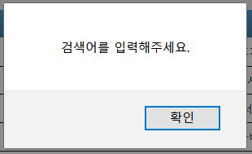

기능코드 | STEP | 테스트 항목 |  | 기대결과 |  | 실제결과 |  | 비고
AM-APP-MAI-05 | TC_APP_MAI_09 | 존재하지 않는 검색어로 [검색] 버튼 클릭. 1. [결재종류] 선택 2. [휴가] 또는 [휴가신청서] 검색어 입력 3. [검색] 버튼 클릭 |  | 검색 종류와 입력한 내용으로 해당되는 문서가 없을 시 '없습니다.‘ 라는 경고창 띄움. DB에 해당 데이터가 없을경우, "없습니다." 라는 경고메시지를 출력
 |  |  |  | 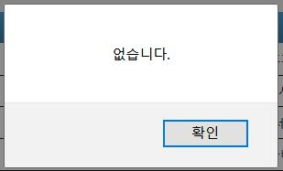
 | TC_APP_MAI_10 | 존재하지 않는 검색어로 [검색] 버튼 클릭. 1. [결재종류] 선택 2. [기안] 또는 [기안서] 검색어 입력 3. [검색] 버튼 클릭 |  | 검색 종류와 입력한 내용으로 해당되는 문서가 없을 시 '없습니다.‘ 라는 경고창 띄움. DB에 해당 데이터가 없을경우, "없습니다." 라는 경고메시지를 출력

 | TC_APP_MAI_11 | 존재하지 않는 검색어로 [검색] 버튼 클릭. 1. [문서제목] 선택 2. [개선 사항] 또는 [결혼식 참석] 외의 검색어 입력 3. [검색] 버튼 클릭 |  | 검색 종류와 입력한 내용으로 해당되는 문서가 없을 시 '없습니다.‘ 라는 경고창 띄움. DB에 해당 데이터가 없을경우, "없습니다." 라는 경고메시지를 출력

기능코드 | STEP | 테스트 항목 |  | 기대결과 |  | 실제결과 |  | 비고
AM-APP-MAI-05 | TC_APP_MAI_12 | 존재하지 않는 검색어로 [검색] 버튼 클릭. 1. [결재종류] 선택 2. [휴가] 또는 [휴가신청서] 외의 검색어 입력 3. [검색] 버튼 클릭 |  | 검색 종류와 입력한 내용으로 해당되는 문서가 없을 시 '없습니다.‘ 라는 경고창 띄움.

 | TC_APP_MAI_13 | 존재하지 않는 검색어로 [검색] 버튼 클릭. 1. [결재종류] 선택 2. [기안] 또는 [기안서] 외의 검색어 입력 3. [검색] 버튼 클릭 |  | 검색 종류와 입력한 내용으로 해당되는 문서가 없을 시 '없습니다.‘ 라는 경고창 띄움.

기능코드 | STEP | 테스트 항목 |  | 기대결과 |  | 실제결과 |  | 비고
AM-APP-MAI-06 | TC_APP_MAI_14 | [수/발신] 클릭해서 정렬. 1. 수 - 발 순으로 정렬된 상태에서 [수/발신] 클릭 |  | [수/발신]을 클릭시 수신, 발신별 오름차순/내림차순 정렬. 기본값은 수신으로 지정. 발 - 수 순으로 출력 및 전환 |  |  |  | jsp 구현예정

 | TC_APP_MAI_15 | [수/발신] 클릭해서 정렬. 1. 발 - 수 순으로 정렬된 상태에서 [수/발신] 클릭 |  | [수/발신]을 클릭시 수신, 발신별 오름차순/내림차순 정렬. 기본값은 수신으로 지정. 수 -발 순으로 출력 및 전환 |  |  |  | jsp 구현예정

AM-APP-MAI-07 | TC_APP_MAI_16 | [결재상태] 클릭해서 정렬. 1. 대기 - 진행 - 완료 순으로 정렬된 상태에서 [결재상태] 클릭 |  | [결재상태]를 클릭시 완료, 진행, 대기/대기, 진행, 완료 순서로 정렬. 기본값은 대기, 진행, 완료순으로 지정. 완료 - 진행 - 대기 순으로 출력 및 전환 |  |  |  | jsp 구현예정

 | TC_APP_MAI_17 | [결재상태] 클릭해서 정렬. 1. 완료 - 진행 - 대기 순으로 정렬된 상태에서 [결재상태] 클릭 |  | [결재상태]를 클릭시 완료, 진행, 대기/대기, 진행, 완료 순서로 정렬. 기본값은 대기, 진행, 완료순으로 지정. 대기 - 진행 - 완료 순으로 출력 및 전환 |  |  |  | jsp 구현예정

기능코드 | STEP | 테스트 항목 |  | 기대결과 |  | 실제결과 |  | 비고
AM-APP-MAI-08 | TC_APP_MAI_18 | [등록일자] 클릭해서 정렬. 1. 최근 날짜 - 오래된 날짜 순으로 정렬된 상태에서 [등록일자] 클릭 |  | [등록일자]를 클릭시 등록일자로 오름차순/내림차순 정렬. 기본값은 내림차순으로 지정. 오래된 날짜 - 최근 날짜 순으로 출력 및 전환 |  |  |  | jsp 구현예정

 | TC_APP_MAI_19 | [등록일자] 클릭해서 정렬. 1. 오래된 날짜 - 최근 날짜 순으로 정렬된 상태에서 [등록일자] 클릭 |  | [등록일자]를 클릭시 등록일자로 오름차순/내림차순 정렬. 기본값은 내림차순으로 지정. 최근 날짜 - 오래된 날짜 순으로 출력 및 전환 |  |  |  | jsp 구현예정

AM-APP-MAI-09 | TC_APP_MAI_20 | 내 문서함 기본 정렬. |  | 내 문서함의 기본 정렬은 1순위 수/발신 , 2순위 결재상태, 3순위 등록일자로 구성.

AM-APP-MAI-10 | TC_APP_MAI_21 | 클릭한 결재문서로 이동. |  | 문서제목 항목의 각 제목 클릭시 해당 결재문서로 이동. |  |  |  | jsp 구현예정

기능코드 | STEP | 테스트 항목 |  | 기대결과 |  | 실제결과 |  | 비고
AM-APP-MAI-11 | TC_APP_MAI_22 | [이전] 버튼을 클릭해서 페이지 이동. 1. 첫 단위(1~5) 페이지에 있는 상태에서 [이전] 버튼을 클릭 |  | 첫 단위(1~5)페이지에 있을 시 클릭만 되고 작동하지 않음. |  |  |  | jsp 구현예정

 | TC_APP_MAI_23 | [이전] 버튼을 클릭해서 페이지 이동. 1. 첫 단위(1~5) 페이지가 아닌 생태에서 [이전] 버튼을 클릭 |  | [이전]을 클릭시 내 문서함의 페이지를 5단위(1~5, 6~10, 11~15 등)로 끊어서 이전으로 이동. [이전]을 클릭시 첫 페이지는 1,6,11,16,21 등의 페이지가 나옴. |  |  |  | jsp 구현예정

AM-APP-MAI-12 | TC_APP_MAI_24 | [페이지 번호]를 클릭해서 페이지 이동. 1. 현재 잔류하고 있는 [페이지 번호]를 클릭 |  | 현재 잔류하고 있 는 페이지 수를 클릭해도 작동하지 않음. |  |  |  | jsp 구현예정

 | TC_APP_MAI_25 | [페이지 번호]를 클릭해서 페이지 이동. 1. 현재 잔류하고 있지 않은 [페이지 번호]를 클릭 |  | [숫자]를 클릭시 각 페이지 수에 해당하는 내 문서함 페이지로 이동. |  |  |  | jsp 구현예정

기능코드 | STEP | 테스트 항목 |  | 기대결과 |  | 실제결과 |  | 비고
AM-APP-MAI-13 | TC_APP_MAI_26 | [다음] 버튼을 클릭해서 페이지 이동. 1. 마지막 단위 페이지에 있는 상태에서 [다음] 버튼을 클릭 |  | 마지막 단위 페이지에 있을 시 클릭만 되고 작동하지 않음. |  |  |  | jsp 구현예정

 | TC_APP_MAI_27 | [다음] 버튼을 클릭해서 페이지 이동. 1. 마지막 단위 페이지가 아닌 상태에서 [다음] 버튼을 클릭 |  | [다음]을 클릭시 내 문서함의 페이지를 5단위(1~5, 6~10, 11~15 등)로 끊어서 다음으로 이동. DB의 마지막 페이지 까지 계속 다음으로 이동. [다음]을 클릭시 첫 페이지는 1,6,11,16,21 등의 페이지가 나옴. |  |  |  | jsp 구현예정

AM-APP-MAI-14 | TC_APP_MAI_28 | [작성] 버튼을 클릭해서 기안서 작성 페이지로 이동. |  | [작성]을 클릭시 기안서 작성 페이지(draft.html)로 이동. |  |  |  | jsp 구현예정

기안서 작성 페이지
[메인 > 전자결재 메인 > 기안서]
Test Scenario Specification Form

페이지ID | 파일명 | 작성자 | 작성일 |  | 리뷰 | 리뷰일 | 수행자 | 수행일
AM-APP-MAI-DRA | Approval01/draft.html | 원치운 | 2019-11-14 |  | (인) | 2019-11-15 | (인) | 2019-11-25

테스트 대상 상세 :
1. 문서 작정자의 정보를 읽어올 수 있는 지의 여부 테스트. 2. 문서 결재 라인에 해당되는 유저들의 정보를 읽어올 수 있는 지의 여부 테스트. 3. 원하는 제목, 내용이 입력 되는지의 여부 테스트. 4. 하단 버튼의 기능이 작동하는지의 여부 테스트.
테스트 시나리오 목적 :
기안서 페이지 내애 존재하는 기능에 오류가 있는지 여부 테스트
가정 및 필요사항 :
필요사항 - 해당 문서의 작성자(로그인 된 유저)는 안영우로 가정. - 안영우는 안영우(이름), 직책(사원), 소속(기술지원팀)의 값을 가짐. - 해당 문서의 결재 라인은 안영우, 함종우, 조현석을 순서로 가짐. - 함종우는 직책(과장), 조현석은 직책(부장)의 값을 가짐. - [제목] 영역 '원하는 제목', [내용] 영역 '원하는 내용' 입력 가정. - 하나의 Step(ID)을 테스트 후 Ctrl+F5로 새로고침하여 다음 Step(ID) 진행할 것.

기능코드 | Step(ID) | 테스트 항목 |  | 기대결과 |  | 실제결과 |  | 비고
AM-APP-MAI-DRA-01 | TC_DRA_01 | 문서 종류 선택. 1. select 태그 [기안서] 클릭. 2. 나열 항목 중 기안서 클릭. |  | - 기본값 기안서 지정. - 페이지 변화 없음.

 | TC_DRA_02 | 문서 종류 선택. 1. select 태그 [기안서] 클릭. 2. 나열 항목 중 휴가신청서 클릭. |  | - 기본값 기안서 지정. - 휴가신청서로 이동. (URL:Approval01/vacation.html)

AM-APP-MAI-DRA-02 | TC_DRA_03 | 작성자 정보 입력. 1. 현재 로그인 유저 정보 지정 영역 입력. |  | - 안영우, 사원, 기술지원팀 자동 입력.
 |  |  |  | 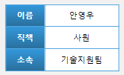
AM-APP-MAI-DRA-03 | TC_DRA_04 | 결재 라인 유저 정보 입력. 1. 결재라인에 지정 유저 정보 입력. |  | - 1행(사원, 과장, 부장), 2행(안영우, 함종우, 조현석) 자동 입력
 |  |  |  | 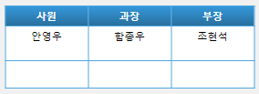
기능코드 | Step(ID) | 테스트 항목 |  | 기대결과 |  | 실제결과 |  | 비고
AM-APP-MAI-DRA-04 | TC_DRA_05 | 기안서 등록 시, '[승인]' 글자, 작성 날짜 입력. 1. [제목] '제목을 입력해주세요.' 클릭. 2 .[제목] '원하는 제목' 입력. 3. [내용] '내용을 입력해주세요.' 클릭. 4 .[내용] '원하는 내용' 입력. 5. 하단 [등록] 버튼 클릭. 6. '등록하시겠습니까?' Confirm 팝업 [확인] 버튼 클릭. 7. 기안서 상세 페이지 이동. (URL:Approval01/createdDraftDoc.html) |  | - 문서 작성 완료 시, ‘[승인]’ 글자, 작성 날짜 입력.
 |  | 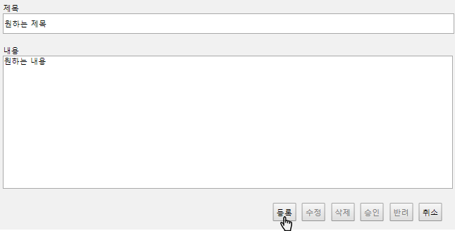 |  | 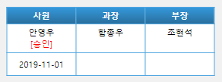
AM-APP-MAI-DRA-05 | TC_DRA_06 | 제목 입력. 1. [제목] 입력 영역 클릭. 2. 50자 초과의 제목 입력. |  | - 50자 초과 입력 불가능.

 | TC_DRA_07 | 제목 입력. 1. [제목] 입력 영역 클릭. 2. 50자 이하의 제목 입력. |  | - 50자 이하 입력 가능.

기능코드 | Step(ID) | 테스트 항목 |  | 기대결과 |  | 실제결과 |  | 비고
AM-APP-MAI-DRA-06 | TC_DRA_08 | 내용 입력. 1. [내용] 입력 영역 클릭. 2. 2000자 초과의 내용 기입. |  | - 2000자 초과 입력 불가능.

 | TC_DRA_09 | 내용 입력. 1. [내용] 입력 영역 클릭. 2. 2000자 이하의 내용 입력. |  | - 2000자 이하 입력 가능.

기능코드 | Step(ID) | 테스트 항목 |  | 기대결과 |  | 실제결과 |  | 비고
AM-APP-MAI-DRA-07 | TC_DRA_10 | 제목 입력 없이 등록 [버튼] 클릭 시, Alert 팝업 생성. 1. [제목] 미입력. 2. [내용] 입력 영역 클릭. 3. '원하는 내용' 입력. 4. [등록] 버튼 클릭. |  | - 제목을 입력해주세요.' Alert 팝업 생성.
 |  | 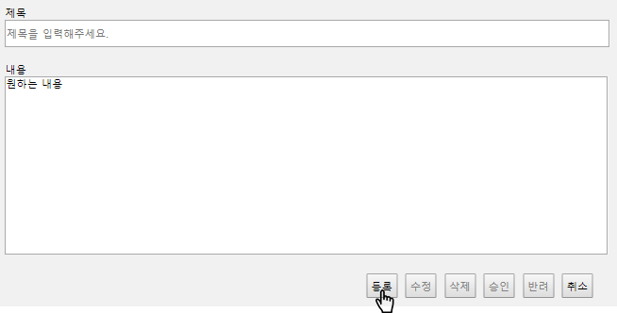
AM-APP-MAI-DRA-08 | TC_DRA_11 | 내용 입력 없이 등록 버튼 클릭 시, Alert 팝업 생성. 1. [제목] '제목을 입력해주세요.' 클릭. 2. '원하는 제목' 입력. 3. [등록] 버튼 클릭. |  | - '내용을 입력해주세요.' Alert 팝업 생성.
 |  | 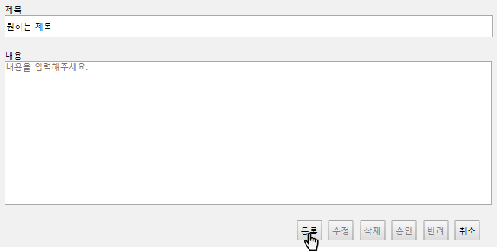
기능코드 | Step(ID) | 테스트 항목 |  | 기대결과 |  | 실제결과 |  | 비고
AM-APP-MAI-DRA-09 | TC_DRA_12 | Alert 팝업 [확인] 버튼 클릭 시, 팝업 소멸. 1. [내용] 입력 영역 클릭. 2. '원하는 내용' 입력. 3. [등록] 버튼 클릭. 4. '제목을 입력해주세요.' Alert 팝업 [확인] 버튼 클릭. |  | - '제목을 입력해주세요.' Alert 팝업 소멸.

AM-APP-MAI-DRA-09 | TC_DRA_13 | Alert 팝업 [확인] 버튼 클릭 시, 팝업 소멸. 1. [제목] '제목을 입력해주세요.' 클릭. 2. '원하는 제목' 입력. 3. [등록] 버튼 클릭. 4. '내용을 입력해주세요.' Alert 팝업 [확인] 버튼 클릭. |  | - '내용을 입력해주세요.' Alert 팝업 소멸.

기능코드 | Step(ID) | 테스트 항목 |  | 기대결과 |  | 실제결과 |  | 비고
AM-APP-MAI-DRA-10 | TC_DRA_14 | 제목, 내용 입력 후 [등록] 버튼 클릭 시, Confirm 팝업 생성. 1. [제목] '제목을 입력해주세요.' 클릭. 2 .'원하는 제목' 입력. 3. [내용] '내용을 입력해주세요.' 클릭. 4. '원하는 내용' 입력. 5. 하단 [등록] 버튼 클릭. |  | - '등록하시겠습니까?' Confirm 팝업 생성.

AM-APP-MAI-DRA-11 | TC_DRA_15 | 등록 버튼 Confirm 팝업 [확인] 버튼 클릭 시, 문서 상세 페이지 이동. 1. [제목] '제목을 입력해주세요.' 클릭. 2 .'원하는 제목' 입력. 3. [내용] '내용을 입력해주세요.' 클릭. 4. '원하는 내용' 입력. 5. 하단 [등록] 버튼 클릭. 6. '등록하시겠습니까?' Confirm 팝업의 [확인] 버튼 클릭. |  | - 기안서 상세 페이지 이동. (URL:Approval01/createdDraftDoc.html)

기능코드 | Step(ID) | 테스트 항목 |  | 기대결과 |  | 실제결과 |  | 비고
AM-APP-MAI-DRA-12 | TC_DRA_16 | Confirm 팝업 [취소] 버튼 클릭 시, 페이지 잔류. 1. [제목] '제목을 입력해주세요.' 클릭. 2 .'원하는 제목' 입력. 3. [내용] '내용을 입력해주세요.' 클릭. 4. '원하는 내용' 입력. 5. 하단 [등록] 버튼 클릭. 6. '등록하시겠습니까?' Confirm 팝업의 [확인] 버튼 클릭. |  | - '등록하시겠습니까?' Confirm 팝업 소멸. - 페이지 이동 없음.

AM-APP-MAI-DRA-12 | TC_DRA_17 | Confirm 팝업 [취소] 버튼 클릭 시, 페이지 잔류. 1. [취소] 버튼 클릭. 2. '문서함으로 넘어가겠습니까?' Confirm 팝업 생성. 3. [취소] 버튼 클릭. |  | - '문서함으로 넘어가겠습니까?' Confirm 팝업 소멸. - 페이지 이동 없음.

기능코드 | Step(ID) | 테스트 항목 |  | 기대결과 |  | 실제결과 |  | 비고
AM-APP-MAI-DRA-13 | TC_DRA_18 | [수정], [삭제], [승인], [반려] 버튼 비활성화. 1. [수정] 버튼 클릭. |  | - [수정] 버튼 미동작.

 | TC_DRA_19 | [수정], [삭제], [승인], [반려] 버튼 비활성화. 1. [삭제] 버튼 클릭. |  | - [삭제] 버튼 미동작.

 | TC_DRA_20 | [수정], [삭제], [승인], [반려] 버튼 비활성화. 1. [승인] 버튼 클릭. |  | - [승인] 버튼 미동작.

 | TC_DRA_21 | [수정], [삭제], [승인], [반려] 버튼 비활성화. 1. [반려] 버튼 클릭. |  | - [반려] 버튼 미동작.

기능코드 | Step(ID) | 테스트 항목 |  | 기대결과 |  | 실제결과 |  | 비고
AM-APP-MAI-DRA-14 | TC_DRA_22 | [취소] 버튼 클릭 시, Confirm 팝업 생성. 1. [취소] 버튼 클릭. |  | - '문서함으로 넘어가겠습니까?' Confirm 팝업 생성.

AM-APP-MAI-DRA-15 | TC_DRA_23 | [취소] 버튼 Confirm 팝업 [확인] 버튼 클릭 시 , 내 문서함 이동. 1. [취소] 버튼 클릭. 2. '문서함으로 넘어가겠습니까?' Confirm 팝업 생성. 3. [확인] 버튼 클릭. |  | - 내 문서함 이동. (URL:Approval01/docList.html)

휴가신청서 작성 페이지
[메인 > 전자결재 메인 > 휴가신청서]
Test Scenario Specification Form

페이지ID | 파일명 | 작성자 | 작성일 |  | 리뷰 | 리뷰일 | 수행자 | 수행일
AM-APP-MAI-VAC | Approval01/vacation.html | 원치운 | 2019-11-14 |  | (인) | 2019.11.15 | (인) | 2019.11.25

테스트 대상 상세 :
1. 문서 작정자의 정보를 읽어올 수 있는 지의 여부 테스트. 2. 문서 결재 라인에 해당되는 유저들의 정보를 읽어올 수 있는 지의 여부 테스트. 3. 원하는 제목, 휴가 종류, 휴가 일, 사유가 입력 되는지의 여부 테스트. 4. 하단 버튼의 기능이 작동하는지의 여부 테스트.
테스트 시나리오 목적 :
휴가신청서 페이지 내애 존재하는 기능에 오류가 있는지 여부 테스트
가정 및 필요사항 :
필요사항 - 해당 문서의 작성자(로그인 된 유저)는 안영우로 가정. - 안영우는 안영우(이름), 직책(사원), 소속(기술지원팀)의 값을 가짐. - 해당 문서의 결재 라인은 안영우, 함종우, 조현석을 순서로 가짐. - 함종우는 직책(과장), 조현석은 직책(부장)의 값을 가짐. - [제목] 영역 '원하는 제목', [휴가 종류] 영역 '연차', [휴가 시작 날짜] '2019-11-04', [휴가 마지막 날짜] '2019-11-05', [사유] 영역 '원하는 사유' 입력 가정. - 하나의 Step(ID)을 테스트 후 Ctrl+F5로 새로고침하여 다음 Step(ID) 진행할 것. 정의 본 문서의 [휴가 종류] 영역은 [1.다음 중 요청하고자 하는 휴가의 종류로 알맞은 것을 고르세요] 영역으로 정의. 본 문서의 [휴가 기간 입력] 영역은 [1-2. 요청한 휴가의 기간을 입력하세요.] 영역으로 정의. 본 문서의 [사유] 영역은 [2. 1번 보기를 선택한 사유를 쓰세요.] 영역으로 정의.

기능코드 | Step(ID) | 테스트 항목 |  | 기대결과 |  | 실제결과 |  | 비고
AM-APP-MAI-VAC-01 | TC_VAC_01 | 문서 종류 선택. 1. select 태그 [휴가신청서] 클릭. 2. 아래 나열된 항목 중 휴가신청서 클릭. |  | - 기본값 휴가신청서 지정. - 페이지 변화 없음.

 | TC_VAC_02 | 문서 종류 선택. 1. select 태그 [휴가신청서] 클릭. 2. 아래 나열된 항목 중 기안서 클릭. |  | - 기본값 휴가신청서 지정. - 휴가신청서로 이동.(Approval01/draft.html)

AM-APP-MAI-VAC-02 | TC_VAC_03 | 작성자 정보 입력. 1. 휴가신청서 작성 페이지 진입 시, 현재 로그인 된 사람의 정보가 지정된 영역에 입력. |  | - 안영우, 사원, 기술지원팀 자동 입력.

기능코드 | Step(ID) | 테스트 항목 |  | 기대결과 |  | 실제결과 |  | 비고
AM-APP-MAI-VAC-03 | TC_VAC_04 | 결재 라인 유저 정보 입력. 1. 휴가신청서 작성 페이지 진입 시, 해당 문서의 결재라인에 지정된 유저 정보 입력. |  | - 1행(사원, 과장, 부장), 2행(안영우, 함종우, 조현석) 자동 입력

AM-APP-MAI-VAC-04 | TC_VAC_05 | 휴가신청서 등록 시, '[승인]' 글자, 작성 날짜 입력. 1. [제목] '제목을 입력해주세요.' 영역 클릭. 2 .'원하는 제목' 입력. 3. [휴가 종류] 연차, 병가, 휴가, 기타 중 하나 클릭. 4. [휴가 기간 입력] '년/월/일' 적힌 왼쪽 박스 클릭. 5. 달력 팝업 휴가 시작 날짜 클릭. (예시 : '2019-11-04') 5. [휴가 기간 입력] '년/월/일' 적힌 오른쪽 박스 클릭. 6. 달력 팝업 휴가 마지막 날짜 클릭. (예시 : '2019-11-05') 8. [사유] '사유를 입력해주세요.' 영역 클릭. 9. '원하는 사유' 입력. 10. 하단 [등록] 버튼 클릭. 11. '등록하시겠습니까?' Confirm 팝업 [확인] 버튼 클릭. 12. 작성된 기안서 페이지 이동. (URL:Approval01/createdVacationDoc.html) |  | - 문서 작성 완료 시, ‘[승인]’ 글자, 작성 날짜 입력.
 |  | 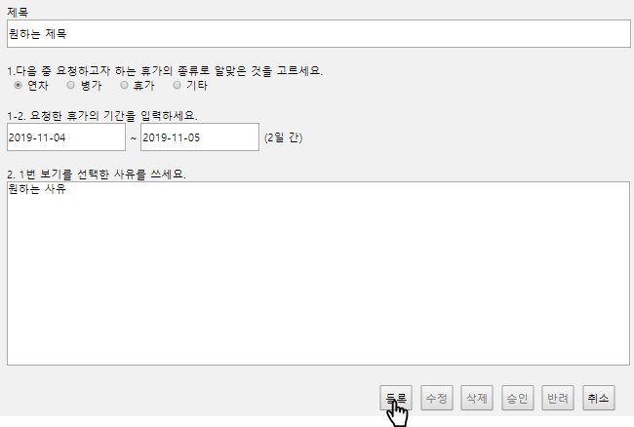
기능코드 | Step(ID) | 테스트 항목 |  | 기대결과 |  | 실제결과 |  | 비고
AM-APP-MAI-VAC-05 | TC_VAC_06 | [제목] 입력. 1. [제목] 입력 영역 클릭. 2. 50자 초과 제목 입력. |  | - 50자 초과 타이핑 불가능.

 | TC_VAC_07 | [제목] 입력. 1. [제목] 입력 영역 클릭. 2. 50자 이하 제목 입력. |  | - 50자 이하 입력 가능.

AM-APP-MAI-VAC-06 | TC_VAC_08 | [휴가 종류] 연차, 병가, 휴가, 기타 선택. 1. [휴가 종류] '연차' 글자 왼쪽 체크 버튼 클릭. |  | - '연차' 체크 확인.

 | TC_VAC_09 | [휴가 종류] 연차, 병가, 휴가, 기타 선택. 1. [휴가 종류] '연차' 글자 클릭. |  | - '연차' 체크 확인.

기능코드 | Step(ID) | 테스트 항목 |  | 기대결과 |  | 실제결과 |  | 비고
AM-APP-MAI-VAC-06 | TC_VAC_10 | [휴가 종류] 연차, 병가, 휴가, 기타 선택. 1. [휴가 종류] '병가' 글자 왼쪽 체크 버튼 클릭. |  | - '병가' 체크 확인.

 | TC_VAC_11 | [휴가 종류] 연차, 병가, 휴가, 기타 선택. 1. [휴가 종류] '병가' 글자 클릭. |  | - '병가' 체크 확인.

기능코드 | Step(ID) | 테스트 항목 |  | 기대결과 |  | 실제결과 |  | 비고
AM-APP-MAI-VAC-06 | TC_VAC_12 | [휴가 종류] 연차, 병가, 휴가, 기타 선택. 1. [휴가 종류] '휴가' 글자 왼쪽 체크 버튼 클릭. |  | - '휴가' 체크 확인.

 | TC_VAC_13 | [휴가 종류] 연차, 병가, 휴가, 기타 선택. 1. [휴가 종류] '휴가' 글자 클릭. |  | - '휴가' 체크 확인.

AM-APP-MAI-VAC-06 | TC_VAC_14 | [휴가 종류] 연차, 병가, 휴가, 기타 선택. 1. [휴가 종류] '기타' 글자 왼쪽 체크 버튼 클릭. |  | - '기타' 체크 확인.

 | TC_VAC_15 | [휴가 종류] 연차, 병가, 휴가, 기타 선택. 1. [휴가 종류] '기타' 글자 클릭. |  | - '기타' 체크 확인.

기능코드 | Step(ID) | 테스트 항목 |  | 기대결과 |  | 실제결과 |  | 비고
AM-APP-MAI-VAC-07 | TC_VAC_16 | [휴가 기간] 왼쪽 박스 클릭, 달력 팝업 생성. 1. [휴가 기간 입력] '년/월/일'이 적혀있는 왼쪽 박스 클릭. |  | - 휴가 시작 날짜 달력 팝업 출현.
 |  |  |  | 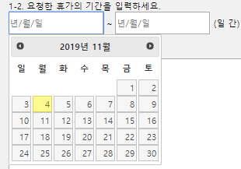
AM-APP-MAI-VAC-08 | TC_VAC_17 | 달력 팝업 왼쪽 화살표 클릭, 전월 이동. 1. [휴가 기간 입력] '년/월/일'이 적혀있는 왼쪽 박스 클릭. 2, 달력 팝업 년과 월이 적힌 곳(예시 : '2019년 11월') 왼쪽 화살표 클릭. |  | - 2019년 10월 달력 팝업 표시. (예시 : '2019년 11월' → '2019년 10월')
 |  | 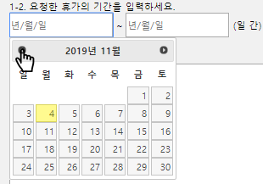 |  | 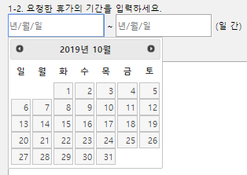
AM-APP-MAI-VAC-08 | TC_VAC_18 | 달력 팝업 왼쪽 화살표 클릭, 전월 이동. 1. [휴가 기간 입력] '년/월/일'이 적혀있는 오른쪽 박스 클릭. 2, 달력 팝업 년과 월이 적힌 곳(예시 : '2019년 11월') 왼쪽 화살표 클릭. |  | - 2019년 10월 달력 팝업 표시. (예시 : '2019년 11월' → '2019년 10월')
 |  | 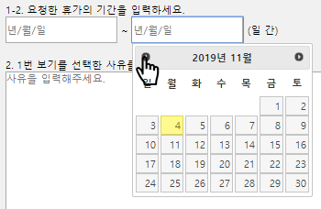 |  | 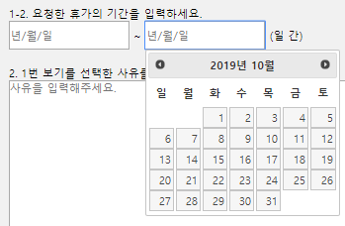
기능코드 | Step(ID) | 테스트 항목 |  | 기대결과 |  | 실제결과 |  | 비고
AM-APP-MAI-VAC-09 | TC_VAC_19 | 달력 팝업 오른쪽 화살표 클릭, 익월 이동. 1. [휴가 기간 입력] '년/월/일'이 적혀있는 왼쪽 박스 클릭. 2, 달력 팝업 년과 월이 적힌 곳(예시 : '2019년 11월') 오른쪽 화살표 클릭. |  | - 2019년 12월 달력 팝업 표시. (예시 : '2019년 11월' → '2019년 12월')
 |  | 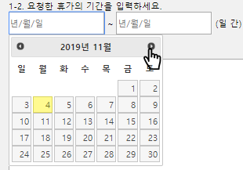 |  | 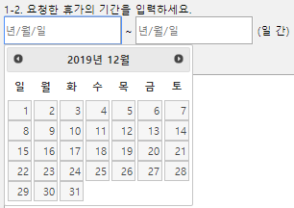
AM-APP-MAI-VAC-09 | TC_VAC_20 | 달력 팝업 오른쪽 화살표 클릭, 익월 이동. 1. [휴가 기간 입력] '년/월/일'이 적혀있는 오른쪽 박스 클릭. 2, 달력 팝업 년과 월이 적힌 곳(예시 : '2019년 11월') 오른쪽 화살표 클릭. |  | - 2019년 12월 달력 팝업 표시. (예시 : '2019년 11월' → '2019년 12월')
 |  | 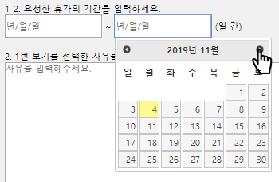 |  | 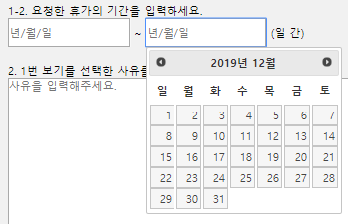
AM-APP-MAI-VAC-10 | TC_VAC_21 | 달력 팝업 날짜 클릭, 날짜 입력. 1. [휴가 기간 입력] '년/월/일'이 적혀있는 왼쪽 박스 클릭. 2. 직접 날짜 입력을 위해 키보드를 이용 날짜 타이핑. |  | - 변화 없음.
 |  | 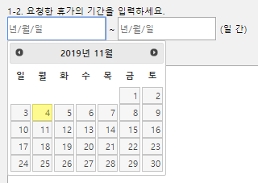
기능코드 | Step(ID) | 테스트 항목 |  | 기대결과 |  | 실제결과 |  | 비고
AM-APP-MAI-VAC-10 | TC_VAC_22 | 달력 팝업 날짜 클릭, 날짜 입력. 1. [휴가 기간 입력] '년/월/일'이 적혀있는 왼쪽 박스 클릭. 2. 달력 팝업 휴가 시작 날짜 클릭. (예시 : '2019-11-04') |  | - '년/월/일'이 적혀있던 왼쪽 박스에 선택한 날짜 입력. (예시 : '2019-11-04')
 |  | 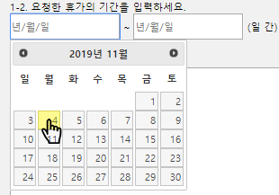
AM-APP-MAI-VAC-10 | TC_VAC_23 | 달력 팝업 날짜 클릭, 날짜 입력. 1. [휴가 기간 입력] '년/월/일'이 적혀있는 오른쪽 박스 클릭. 2. 직접 날짜 입력을 위해 키보드를 이용 날짜 타이핑. |  | - 변화 없음.
 |  | 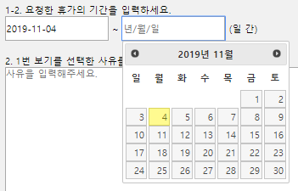
기능코드 | Step(ID) | 테스트 항목 |  | 기대결과 |  | 실제결과 |  | 비고
AM-APP-MAI-VAC-10 | TC_VAC_24 | 달력 팝업 날짜 클릭, 날짜 입력. 1. [휴가 기간 입력] '년/월/일'이 적혀있는 오른쪽 박스 클릭. 2. 달력 팝업 휴가 시작 날짜 클릭. (예시 : '2019-11-04') |  | - '년/월/일'이 적혀있던 오른쪽 박스에 선택한 날짜 입력. (예시 : '2019-11-04')

AM-APP-MAI-VAC-11 | TC_VAC_25 | [휴가 기간] 오른쪽 박스 클릭, 달력 팝업 생성. 1. [휴가 기간 입력] '년/월/일'이 적혀있는 오른쪽 박스 클릭. |  | - 휴가 마지막 날짜 달력 팝업 출현.
 |  |  |  | 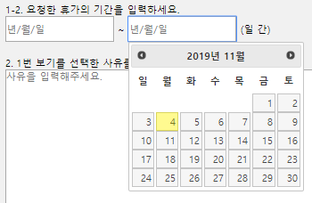
기능코드 | Step(ID) | 테스트 항목 |  | 기대결과 |  | 실제결과 |  | 비고
AM-APP-MAI-VAC-12 | TC_VAC_26 | 날짜 입력 시, 날짜 수 자동 계산. 1. [휴가 기간 입력] '년/월/일' 적힌 왼쪽 박스 클릭. 2. 달력 팝업 휴가 시작 날짜 클릭. (예시 : '2019-11-04') 3. [휴가 기간 입력] '년/월/일' 적힌 오른쪽 박스 클릭. 4. 달력 팝업 휴가 마지막 날짜 클릭. (예시 : '2019-11-05') |  | - '( 일 간)'이 '(2일 간)'으로 변화.
 |  | 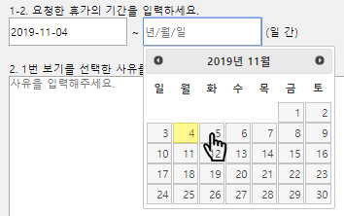
AM-APP-MAI-VAC-12 | TC_VAC_27 | 날짜 입력 시, 날짜 수 자동 계산. 1. [휴가 기간 입력] '년/월/일' 적힌 왼쪽 박스 클릭. 2. 달력 팝업 휴가 시작 날짜 클릭. (예시 : '2019-11-04') |  | - '( 일 간)' 변화 없음.

기능코드 | Step(ID) | 테스트 항목 |  | 기대결과 |  | 실제결과 |  | 비고
AM-APP-MAI-VAC-12 | TC_VAC_28 | 날짜 입력 시, 날짜 수 자동 계산. 1. [휴가 기간 입력] '년/월/일' 적힌 오른쪽 박스 클릭. 2. 달력 팝업 휴가 마지막 날짜 클릭. (예시 : '2019-11-05') |  | - '( 일 간)' 변화 없음.
 |  | 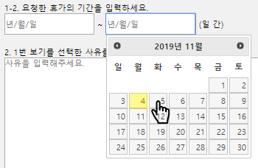
AM-APP-MAI-VAC-13 | TC_VAC_29 | 바르지 못한 날짜 선택 시, 에러 텍스트 출력. 1. [휴가 기간 입력] '년/월/일' 적힌 왼쪽 박스 클릭. 2. 달력 팝업 휴가 시작 날짜 클릭. (예시 : '2019-11-04') 3. [휴가 기간 입력] '년/월/일' 적힌 오른쪽 박스 클릭. 4. 달력 팝업 휴가 시작 날짜 클릭. (예시 : '2019-11-01') |  | - '날짜를 올바르게 선택하세요.' 텍스트 출력.
 |  | 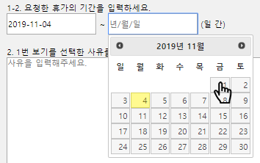
기능코드 | Step(ID) | 테스트 항목 |  | 기대결과 |  | 실제결과 |  | 비고
AM-APP-MAI-VAC-14 | TC_VAC_30 | 바르지 못한 날짜 선택, [등록] 버튼 클릭 시, Alert 팝업 생성. 1. [제목] '제목을 입력해주세요.' 영역 클릭. 2 .'원하는 제목' 입력. 3. [휴가 종류] 연차, 병가, 휴가, 기타 중 하나 클릭. 4. [휴가 기간 입력] '년/월/일' 적힌 왼쪽 박스 클릭. 5. 달력 팝업 휴가 시작 날짜 클릭. (예시 : '2019-11-04') 5. [휴가 기간 입력] '년/월/일' 적힌 오른쪽 박스 클릭. 6. 달력 팝업 휴가 마지막 날짜 클릭. (예시 : '2019-11-01') 8. [사유] '사유를 입력해주세요.' 영역 클릭. 9. '원하는 사유' 입력. 10. 하단 [등록] 버튼 클릭. |  | - 날짜를 올바르게 선택하세요.' Alert 팝업 생성.
 |  | 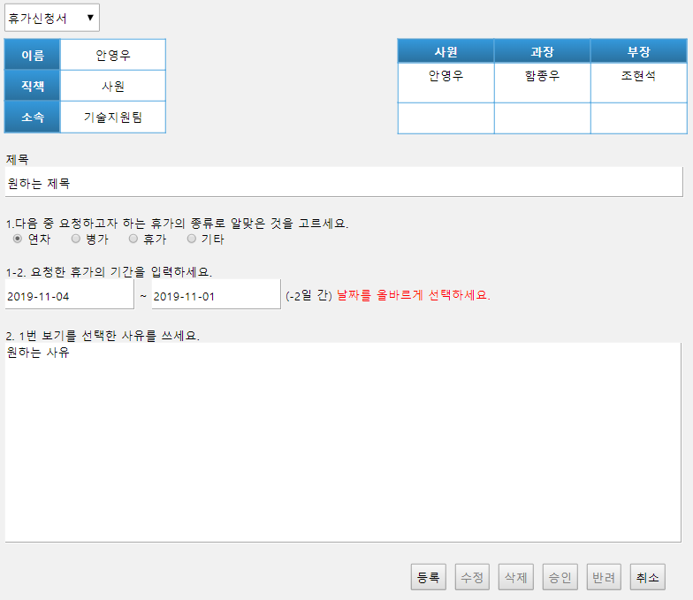
기능코드 | Step(ID) | 테스트 항목 |  | 기대결과 |  | 실제결과 |  | 비고
AM-APP-MAI-VAC-15 | TC_VAC_31 | Alert 팝업 [확인] 버튼 클릭 시, 팝업 소멸. 1. [제목] '제목을 입력해주세요.' 영역 클릭. 2 .'원하는 제목' 입력. 3. [휴가 종류] 연차, 병가, 휴가, 기타 중 하나 클릭. 4. [휴가 기간 입력] '년/월/일' 적힌 왼쪽 박스 클릭. 5. 달력 팝업 휴가 시작 날짜 클릭. (예시 : '2019-11-04') 5. [휴가 기간 입력] '년/월/일' 적힌 오른쪽 박스 클릭. 6. 달력 팝업 휴가 마지막 날짜 클릭. (예시 : '2019-11-01') 8. [사유] '사유를 입력해주세요.' 영역 클릭. 9. '원하는 사유' 입력. 10. 하단 [등록] 버튼 클릭. 11. '날짜를 올바르게 선택하세요.' Alert 팝업 [확인] 버튼 클릭. |  | - '날짜를 올바르게 선택하세요.' Alert 팝업 소멸.

AM-APP-MAI-VAC-15 | TC_VAC_32 | Alert 팝업 [확인] 버튼 클릭 시, 팝업 소멸. 1. [휴가 종류] 연차, 병가, 휴가, 기타 중 하나 클릭. 2. [휴가 기간 입력] '년/월/일' 적힌 왼쪽 박스 클릭. 3. 달력 팝업 휴가 시작 날짜 클릭. (예시 : '2019-11-04') 4. [휴가 기간 입력] '년/월/일' 적힌 오른쪽 박스 클릭. 5. 달력 팝업 휴가 마지막 날짜 클릭. (예시 : '2019-11-05') 6. [사유] '사유를 입력해주세요.' 영역 클릭. 7. '원하는 사유' 입력. 8. 하단 [등록] 버튼 클릭. 9. '제목을 입력해주세요.' Alert 팝업 [확인] 버튼 클릭. |  | - '제목을 입력해주세요.' Alert 팝업 소멸.

기능코드 | Step(ID) | 테스트 항목 |  | 기대결과 |  | 실제결과 |  | 비고
AM-APP-MAI-VAC-15 | TC_VAC_33 | Alert 팝업 [확인] 버튼 클릭 시, 팝업 소멸. 1. [제목] '제목을 입력해주세요.' 영역 클릭. 2 .'원하는 제목' 입력. 3. [휴가 종류] 연차, 병가, 휴가, 기타 중 하나 클릭. 4. [사유] '사유를 입력해주세요.' 영역 클릭. 5. '원하는 사유' 입력. 6. 하단 [등록] 버튼 클릭. 7. '날짜를 올바르게 선택하세요.' Alert 팝업 [확인] 버튼 클릭. |  | - '날짜를 입력해주세요.' Alert 팝업 소멸.

AM-APP-MAI-VAC-15 | TC_VAC_34 | Alert 팝업 [확인] 버튼 클릭 시, 팝업 소멸. 1. [제목] '제목을 입력해주세요.' 영역 클릭. 2 .'원하는 제목' 입력. 3. [휴가 종류] 연차, 병가, 휴가, 기타 중 하나 클릭. 4. [휴가 기간 입력] '년/월/일' 적힌 왼쪽 박스 클릭. 5. 달력 팝업 휴가 시작 날짜 클릭. (예시 : '2019-11-04') 5. [휴가 기간 입력] '년/월/일' 적힌 오른쪽 박스 클릭. 6. 달력 팝업 휴가 마지막 날짜 클릭. (예시 : '2019-11-05') 7. 하단 [등록] 버튼 클릭. 8. '사유를 입력해주세요.' Alert 팝업 [확인] 버튼 클릭. |  | -'사유를 입력해주세요.' Alert 팝업 소멸.

기능코드 | Step(ID) | 테스트 항목 |  | 기대결과 |  | 실제결과 |  | 비고
AM-APP-MAI-VAC-16 | TC_VAC_35 | [사유] 입력. 1. [사유] 입력 영역 클릭. 2. 2000자 이하의 사유 입력. |  | - 2000자 이하 입력 가능.
 |  |  |  | 
AM-APP-MAI-VAC-16 | TC_VAC_36 | 사유 입력. 1. [사유] 입력 영역 클릭. 2. 2000자 초과의 사유 기입. |  | - 2000자 초과 타이핑 불가능.
 |  | 
기능코드 | Step(ID) | 테스트 항목 |  | 기대결과 |  | 실제결과 |  | 비고
AM-APP-MAI-VAC-17 | TC_VAC_37 | [제목] 미입력, [등록] 버튼 클릭 시, Alert 팝업 생성. 1. [휴가 종류] 연차, 병가, 휴가, 기타 중 하나 클릭. 2. [휴가 기간 입력] '년/월/일' 적힌 왼쪽 박스 클릭. 3. 달력 팝업 휴가 시작 날짜 클릭. (예시 : '2019-11-04') 4. [휴가 기간 입력] '년/월/일' 적힌 오른쪽 박스 클릭. 5. 달력 팝업 휴가 마지막 날짜 클릭. (예시 : '2019-11-05') 6. [사유] '사유를 입력해주세요.' 영역 클릭. 7. '원하는 사유' 입력. 8. 하단 [등록] 버튼 클릭. |  | - '제목을 입력해주세요.' Alert 팝업 생성.
 |  | 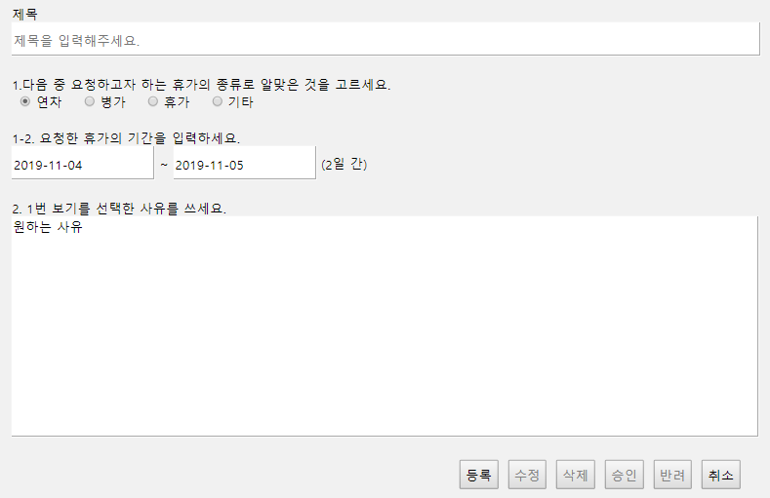
기능코드 | Step(ID) | 테스트 항목 |  | 기대결과 |  | 실제결과 |  | 비고
AM-APP-MAI-VAC-18 | TC_VAC_38 | [휴가 기간] 미입력, [등록] 버튼 클릭 시, Alert 팝업 생성. 1. [제목] '제목을 입력해주세요.' 영역 클릭. 2 .'원하는 제목' 입력. 3. [휴가 종류] 연차, 병가, 휴가, 기타 중 하나 클릭. 4. [사유] '사유를 입력해주세요.' 영역 클릭. 5. '원하는 사유' 입력. 6. 하단 [등록] 버튼 클릭. |  | - '날짜를 입력해주세요.' Alert 팝업 생성.
 |  | 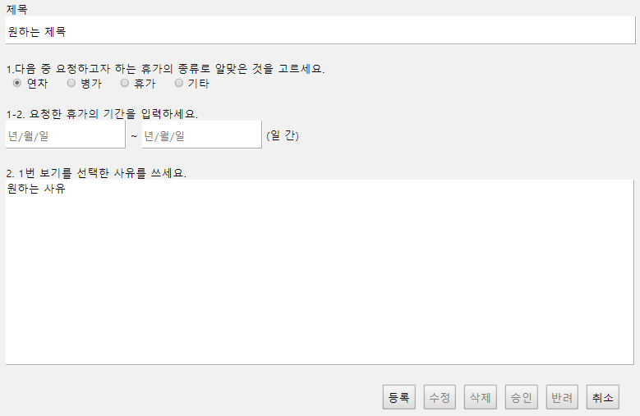
기능코드 | Step(ID) | 테스트 항목 |  | 기대결과 |  | 실제결과 |  | 비고
AM-APP-MAI-VAC-19 | TC_VAC_39 | [사유] 미입력, [등록] 버튼 클릭 시, Alert 팝업 생성. 1. [제목] '제목을 입력해주세요.' 영역 클릭. 2 .'원하는 제목' 입력. 3. [휴가 종류] 연차, 병가, 휴가, 기타 중 하나 클릭. 4. [휴가 기간 입력] '년/월/일' 적힌 왼쪽 박스 클릭. 5. 달력 팝업 휴가 시작 날짜 클릭. (예시 : '2019-11-04') 5. [휴가 기간 입력] '년/월/일' 적힌 오른쪽 박스 클릭. 6. 달력 팝업 휴가 마지막 날짜 클릭. (예시 : '2019-11-05') 7. 하단 [등록] 버튼 클릭. |  | - '사유를 입력해주세요.' Alert 팝업 생성.
 |  | 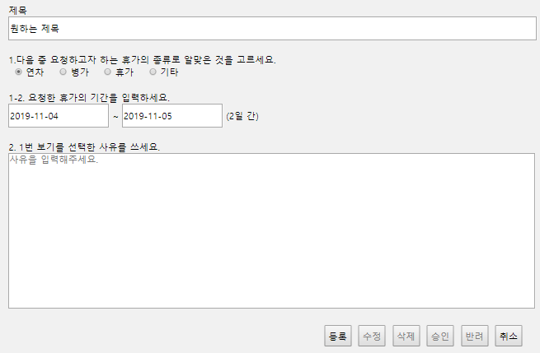
기능코드 | Step(ID) | 테스트 항목 |  | 기대결과 |  | 실제결과 |  | 비고
AM-APP-MAI-VAC-20 | TC_VAC_40 | [제목], [휴가 기간], [사유] 입력 후 [등록] 버튼 클릭 시, Confirm 팝업 생성. 1. [제목] '제목을 입력해주세요.' 영역 클릭. 2 .'원하는 제목' 입력. 3. [휴가 종류] 연차, 병가, 휴가, 기타 중 하나 클릭. 4. [휴가 기간 입력] '년/월/일' 적힌 왼쪽 박스 클릭. 5. 달력 팝업 휴가 시작 날짜 클릭. (예시 : '2019-11-04') 5. [휴가 기간 입력] '년/월/일' 적힌 오른쪽 박스 클릭. 6. 달력 팝업 휴가 마지막 날짜 클릭. (예시 : '2019-11-05') 8. [사유] '사유를 입력해주세요.' 영역 클릭. 9. '원하는 사유' 입력. 10. 하단 [등록] 버튼 클릭. |  | - '등록하시겠습니까?' Confirm 팝업 생성.
 |  | 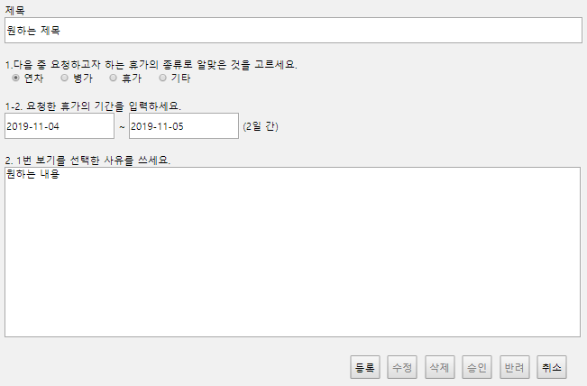
기능코드 | Step(ID) | 테스트 항목 |  | 기대결과 |  | 실제결과 |  | 비고
AM-APP-MAI-VAC-21 | TC_VAC_41 | [등록] 버튼 Confirm 팝업 확인 버튼 클릭 시 , 내 문서함으로 이동. 1. [제목] '제목을 입력해주세요.' 영역 클릭. 2 .'원하는 제목' 입력. 3. [휴가 종류] 연차, 병가, 휴가, 기타 중 하나 클릭. 4. [휴가 기간 입력] '년/월/일' 적힌 왼쪽 박스 클릭. 5. 달력 팝업 휴가 시작 날짜 클릭. (예시 : '2019-11-04') 5. [휴가 기간 입력] '년/월/일' 적힌 오른쪽 박스 클릭. 6. 달력 팝업 휴가 마지막 날짜 클릭. (예시 : '2019-11-05') 8. [사유] '사유를 입력해주세요.' 영역 클릭. 9. '원하는 사유' 입력. 10. 하단 [등록] 버튼 클릭. 11. '등록하시겠습니까?' Confirm 팝업의 [확인] 버튼 클릭. |  | - 작성 문서 페이지로 이동. (URL:Approval01/createdVacationDoc.html)

기능코드 | Step(ID) | 테스트 항목 |  | 기대결과 |  | 실제결과 |  | 비고
AM-APP-MAI-VAC-22 | TC_VAC_42 | Confirm 팝업 [취소] 버튼 클릭 시, 페이지 잔류. 1. '제목' 아래 '제목을 입력해주세요.' 가 적혀있는 입력 영역 클릭. 2 .'원하는 제목' 입력. 3. '휴가 종류'의 연차/병가/휴가/기타 중 하나 클릭. 4. '휴가 기간 입력' 의 '년/월/일'이 적힌 첫 번째 박스를 클릭. 5. 달력 팝업에서 휴가 시작 날짜 클릭. (예시 : '2019-11-04') 6. '휴가 기간 입력' 의 '년/월/일'이 적힌 두 번째 박스를 클릭. 7. 달력 팝업에서 휴가 마지막 날짜짜짜 클릭. (예시 : '2019-11-05') 8. '사유' 아래 '사유를 입력해주세요.' 가 적혀있는 입력 영역 클릭. 9. '원하는 사유' 입력. 10. [등록] 버튼 클릭. 11. Confirm 팝업 [취소] 버튼 클릭 |  | - '등록하시겠습니까?' Confirm 팝업 소멸. - 페이지 이동 없음.

AM-APP-MAI-VAC-22 | TC_VAC_43 | Confirm 팝업 [취소] 버튼 클릭 시, 페이지 잔류. 1. [취소] 버튼 클릭. 2. '문서함으로 넘어가겠습니까?' Confirm 팝업 생성. 3. [취소] 버튼 클릭. |  | - '문서함으로 넘어가겠습니까?' Confirm 팝업 소멸. - 페이지 이동 없음.

기능코드 | Step(ID) | 테스트 항목 |  | 기대결과 |  | 실제결과 |  | 비고
AM-APP-MAI-VAC-23 | TC_VAC_44 | [수정], [삭제], [승인], [반려] 버튼 비활성화. 1. [수정] 버튼 클릭. |  | - [수정] 버튼 미동작.

 | TC_VAC_45 | [수정], [삭제], [승인], [반려] 버튼 비활성화. 1. [삭제] 버튼 클릭. |  | - [삭제] 버튼 미동작.

 | TC_VAC_46 | [수정], [삭제], [승인], [반려] 버튼 비활성화. 1. [승인] 버튼 클릭. |  | - [승인] 버튼 미동작.

 | TC_VAC_47 | [수정], [삭제], [승인], [반려] 버튼 비활성화. 1. [반려] 버튼 클릭. |  | - [반려] 버튼 미동작.

기능코드 | Step(ID) | 테스트 항목 |  | 기대결과 |  | 실제결과 |  | 비고
AM-APP-MAI-VAC-24 | TC_VAC_48 | [취소] 버튼 클릭 시, Confirm 팝업 생성. 1. [취소] 버튼 클릭. |  | - '문서함으로 넘어가겠습니까?' Confirm 팝업 생성.

AM-APP-MAI-VAC-25 | TC_VAC_49 | [취소] 버튼 Confirm 팝업 [확인] 버튼 클릭 시 , 내 문서함 이동. 1. [취소] 버튼 클릭. 2. '문서함으로 넘어가겠습니까?' Confirm 팝업 생성. 3. [확인] 버튼 클릭. |  | - 내 문서함 이동. (URL:Approval01/docList.html)

대기 문서 페이지
[메인 > 전자결재 메인 > 결재대기문서]
Test Scenario Specification Form

페이지ID | 파일명 | 작성자 | 작성일 |  | 리뷰 | 리뷰일 | 수행자 | 수행일
AM-APP-MAI-WAI | Approval01/ vacationWait.html | 유학선 | 2019-11-14 |  | (인) | 2019-11-15 | (인) | 2019-11-25

테스트 대상 상세 :
1. 하단 버튼의 기능이 작동하는지의 여부 테스트.
테스트 시나리오 목적 :
결재대기문서 페이지 내애 존재하는 기능에 오류가 있는지 여부 테스트
가정 및 필요사항 :
필요사항 - 해당 문서의 작성자(로그인 된 유저)는 안영우로 가정. - 안영우는 안영우(이름), 직책(사원), 소속(기술지원팀)의 값을 가짐. - 해당 문서의 결재 라인은 안영우, 함종우, 조현석을 순서로 가짐. - 함종우는 직책(과장), 조현석은 직책(부장)의 값을 가짐. - 하나의 Step(ID)을 테스트 후 Ctrl+F5로 새로고침하여 다음 Step(ID) 진행할 것.

기능코드 | Step(ID) | 테스트 항목 |  | 기대결과 |  | 실제결과 |  | 비고
AM-APP-MAI-WAI-01 | TC_WAI_01 | [등록] 버튼 비활성화. 1. [등록] 버튼 클릭. |  | - [등록] 버튼 미동작.

AM-APP-MAI-WAI-02 | TC_WAI_02 | [승인] 버튼 비활성화. 1. [승인] 버튼 클릭. |  | - [승인] 버튼 미동작. |  |  |  | jsp 구현 예정

AM-APP-MAI-WAI-03 | TC_WAI_03 | [반려] 버튼 비활성화. 1. [반려] 버튼 클릭. |  | - [반려] 버튼 미동작. |  |  |  | jsp 구현 예정

기능코드 | Step(ID) | 테스트 항목 |  | 기대결과 |  | 실제결과 |  | 비고
AM-APP-MAI-WAI-04 | TC_WAI_04 | [수정] 버튼 클릭 시, Confirm 팝업 생성. 1. [수정] 버튼 클릭. |  | - '수정하시겠습니까?' Alert 팝업 생성.

AM-APP-MAI-WAI-05 | TC_WAI_05 | [수정] 버튼 클릭 시, Confirm 팝업 생성. 1. [수정] 버튼 클릭. 2. '수정하시겠습니까?' Alert 팝업 [확인] 버튼 클릭. |  | - 휴가 신청서 수정 페이지 이동. (URL:Approval01/vacationModify.html)
 |  | 
기능코드 | Step(ID) | 테스트 항목 |  | 기대결과 |  | 실제결과 |  | 비고
AM-APP-MAI-WAI-06 | TC_WAI_06 | [수정] 버튼 클릭 시, Confirm 팝업 생성. 1. [수정] 버튼 클릭. 2. '수정하시겠습니까?' Alert 팝업 생성. 3. [취소] 버튼 클릭. |  | -'수정하시겠습니까?' Alert 팝업 소멸.

AM-APP-MAI-WAI-06 | TC_WAI_07 | [삭제] 버튼 클릭 시, Confirm 팝업 생성. 1. [삭제] 버튼 클릭. 2. '정말 삭제하시겠습니까?' Alert 팝업 생성. 3. [취소] 버튼 클릭. |  | -'정말 삭제하시겠습니까?' Alert 팝업 소멸.

기능코드 | Step(ID) | 테스트 항목 |  | 기대결과 |  | 실제결과 |  | 비고
AM-APP-MAI-WAI-06 | TC_WAI_08 | Confirm 팝업 [취소] 버튼 클릭 시, 페이지 잔류. 1. [취소] 버튼 클릭. 2. '문서함으로 넘어가겠습니까?' Confirm 팝업 생성. 3. [취소] 버튼 클릭. |  | - '문서함으로 넘어가겠습니까?' Confirm 팝업 소멸.

AM-APP-MAI-WAI-06 | TC_WAI_09 | Confirm 팝업 [취소] 버튼 클릭 시, 페이지 잔류. 1. [취소] 버튼 클릭. 2. '문서함으로 넘어가겠습니까?' Confirm 팝업 생성. 3. [취소] 버튼 클릭. |  | - '문서함으로 넘어가겠습니까?' Confirm 팝업 소멸.

AM-APP-MAI-WAI-07 | TC_WAI_10 | [삭제] 버튼 클릭 시, Confirm 팝업 생성. 1. [삭제] 버튼 클릭. |  | - '정말 삭제하시겠습니까?' Alert 팝업 생성.

기능코드 | Step(ID) | 테스트 항목 |  | 기대결과 |  | 실제결과 |  | 비고
AM-APP-MAI-WAI-08 | TC_WAI_11 | [삭제] 버튼 Confirm 팝업 [확인] 버튼 클릭 시 , 문서 삭제. 1. [삭제] 버튼 클릭. 2. '정말 삭제하시겠습니까?' Alert 팝업 [확인] 버튼 클릭. |  | - 문서 삭제. - 내 문서함 이동. (URL:Approval01/docList.html)
 |  | 
AM-APP-MAI-WAI-09 | TC_WAI_12 | [취소] 버튼 클릭 시, Confirm 팝업 생성. 1. [취소] 버튼 클릭. |  | - '문서함으로 넘어가겠습니까?' Confirm 팝업 생성.

AM-APP-MAI-WAI-10 | TC_WAI_13 | [취소] 버튼 Confirm 팝업 [확인] 버튼 클릭 시 , 내 문서함 이동. 1. [취소] 버튼 클릭. 2. '문서함으로 넘어가겠습니까?' Confirm 팝업 생성. 3. [확인] 버튼 클릭. |  | - 내 문서함 이동. (URL:Approval01/docList.html)

기안서 수정 페이지
[메인 > 전자결재 메인 > 결재대기문서 > 기안서 수정]
Test Scenario Specification Form

페이지ID | 파일명 | 작성자 | 작성일 |  | 리뷰 | 리뷰일 | 수행자 | 수행일
AM-APP-MAI-WAI-DRA | Approval01/ draftModify.html | 원치운 | 2019-11-14 |  | (인) | 2019-11-15 | (인) | 2019-11-25

테스트 대상 상세 :
1. 문서 작정자의 정보를 읽어올 수 있는 지의 여부 테스트. 2. 문서 결재 라인에 해당되는 유저들의 정보를 읽어올 수 있는 지의 여부 테스트. 3. 원하는 제목, 내용이 입력 및 수정 되는지의 여부 테스트. 4. 하단 버튼의 기능이 작동하는지의 여부 테스트.
테스트 시나리오 목적 :
기안서 수정 페이지 내애 존재하는 기능에 오류가 있는지 여부 테스트.
가정 및 필요사항 :
필요사항 - 해당 문서의 작성자(로그인 된 유저)는 안영우로 가정. - 안영우는 안영우(이름), 직책(사원), 소속(기술지원팀)의 값을 가짐. - 해당 문서의 결재 라인은 안영우, 함종우, 조현석을 순서로 가짐. - 함종우는 직책(과장), 조현석은 직책(부장)의 값을 가짐. - [제목] 영역 '원하는 제목222', [내용] 영역 '원하는 내용222' 을 수정 입력 가정. - 하나의 Step(ID)을 테스트 후 Ctrl+F5로 새로고침하여 다음 Step(ID) 진행할 것.

기능코드 | Step(ID) | 테스트 항목 |  | 기대결과 |  | 실제결과 |  | 비고
AM-APP-MAI-WAI-DRA-01 | TC_MOD_DRA_01 | 작성자 정보 입력. 1. 지정된 영역에 입력. |  | - 안영우, 사원, 기술지원팀 자동 입력.

AM-APP-MAI-WAI-DRA-02 | TC_MOD_DRA_02 | 결재 라인 유저 정보 입력. 1. 결재라인에 지정 유저 정보 입력. |  | - 1행(사원, 과장, 부장), 2행(안영우, 함종우, 조현석) 자동 입력

AM-APP-MAI-WAI-DRA-03 | TC_MOD_DRA_03 | '[승인]' 글자, 작성 날짜 삭제. 1. 지정 텍스트 삭제 |  | - '[승인]' 글자, 작성 날짜 삭제.

AM-APP-MAI-WAI-DRA-04 | TC_MOD_DRA_04 | [제목], [내용] 입력된 값 입력. 1. [제목] 입력 값 확인. |  | - [제목] '원하는 제목' 입력 값 확인.

기능코드 | Step(ID) | 테스트 항목 |  | 기대결과 |  | 실제결과 |  | 비고
AM-APP-MAI-WAI-DRA-04 | TC_MOD_DRA_05 | [제목], [내용] 입력된 값 입력. 1. [내용] 입력 값 확인. |  | - [내용] '원하는 내용' 입력 값 확인.
 |  |  |  | 
AM-APP-MAI-WAI-DRA-05 | TC_MOD_DRA_06 | [제목], [내용] 입력 활성화. 1. [제목] 영역 클릭. 2. [제목] 입력된 '원하는 제목' 을 '원하는 제목222' 타이핑하여 수정. |  | - [제목] 수정 가능 확인.

AM-APP-MAI-WAI-DRA-05 | TC_MOD_DRA_07 | [제목], [내용] 입력 활성화. 1. [내용] 영역 클릭. 2. [내용] 입력된 '원하는 내용'을 '원하는 내용222' 타이핑하여 수정. |  | - [내용] 수정 가능 확인.
 |  |  |  | 
기능코드 | Step(ID) | 테스트 항목 |  | 기대결과 |  | 실제결과 |  | 비고
AM-APP-MAI-WAI-DRA-06 | TC_MOD_DRA_08 | [제목] 수정 및 입력. 1. [제목] 입력 영역 클릭. 2. 50자 이하의 제목 입력. |  | - 50자 이하 입력 가능.

AM-APP-MAI-WAI-DRA-06 | TC_MOD_DRA_09 | [제목] 수정 및 입력. 1. [제목] 입력 영역 클릭. 2. 50자 초과의 제목 입력. |  | - 50자 초과 타이핑 불가능.

AM-APP-MAI-WAI-DRA-07 | TC_MOD_DRA_10 | [내용] 수정 및 입력. 1. [내용] 입력 영역 클릭. 2. 2000자 이하의 내용 입력. |  | - 2000자 이하 입력 가능.

기능코드 | Step(ID) | 테스트 항목 |  | 기대결과 |  | 실제결과 |  | 비고
AM-APP-MAI-WAI-DRA-07 | TC_MOD_DRA_11 | [내용] 수정 및 입력. 1. [내용] 입력 영역 클릭. 2. 2000자 초과의 내용 기입. |  | - 2000자 초과 타이핑 불가능.

AM-APP-MAI-WAI-DRA-08 | TC_MOD_DRA_12 | [제목] 미입력, [등록] 버튼 클릭 시, Alert 팝업 생성. 1. [제목] 영역 클릭. 2. [제목] 영역 삭제. 3. [내용] 영역 클릭. 4. '원하는 내용' 기입. 5. [등록] 버튼 클릭. |  | - 제목을 입력해주세요.' Alert 팝업 생성.

기능코드 | Step(ID) | 테스트 항목 |  | 기대결과 |  | 실제결과 |  | 비고
AM-APP-MAI-WAI-DRA-09 | TC_MOD_DRA_13 | [내용] 미입력, [등록] 버튼 클릭 시, Alert 팝업 생성. 1. [내용] 영역 클릭. 2. [내용] 영역 삭제. 3. [등록] 버튼 클릭. |  | - '내용을 입력해주세요.' Alert 팝업 생성.

AM-APP-MAI-WAI-DRA-10 | TC_MOD_DRA_14 | Alert 팝업 [확인] 버튼 클릭 시, 팝업 소멸. 1. [제목] 영역 클릭. 2. [제목] 영역 삭제. 3. [내용] 영역 클릭. 4. '원하는 내용' 기입. 5. [등록] 버튼 클릭. 6. '제목을 입력해주세요.' Alert 팝업 [확인] 버튼 클릭. |  | - '제목을 입력해주세요.' Alert 팝업 소멸.

기능코드 | Step(ID) | 테스트 항목 |  | 기대결과 |  | 실제결과 |  | 비고
AM-APP-MAI-WAI-DRA-10 | TC_MOD_DRA_15 | Alert 팝업 [확인] 버튼 클릭 시, 팝업 소멸. 1. [내용] 영역 클릭. 2. [내용] 영역 삭제. 3. [등록] 버튼 클릭. 4. '내용을 입력해주세요.' Alert 팝업 [확인] 버튼 클릭. |  | - '내용을 입력해주세요.' Alert 팝업 소멸.

AM-APP-MAI-WAI-DRA-11 | TC_MOD_DRA_16 | [제목], [내용] 입력 후 [등록] 버튼 클릭 시, Confirm 팝업 생성. 1. [제목] 영역 '원하는 제목' 클릭. 2 .[제목] 영역 '원하는 제목222' 수정. 3. [내용] 영역 '원하는 내용' 클릭. 4 .[내용] 영역 '원하는 내용222' 수정. 5. 하단 [등록] 버튼 클릭. |  | - '등록하시겠습니까?' Confirm 팝업 생성.
 |  | 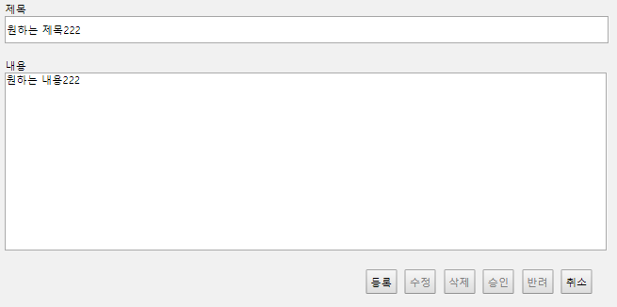
기능코드 | Step(ID) | 테스트 항목 |  | 기대결과 |  | 실제결과 |  | 비고
AM-APP-MAI-WAI-DRA-12 | TC_MOD_DRA_17 | Confirm 팝업 [확인] 버튼 클릭 시, 기안서 상세 페이지 이동. 1. [제목] 영역 '원하는 제목' 클릭. 2 .[제목] 영역 '원하는 제목222' 수정. 3. [내용] 영역 '원하는 내용' 클릭. 4 .[내용] 영역 '원하는 내용222' 수정. 5. 하단의 [등록] 버튼 클릭. 6. '등록하시겠습니까?' Confirm 팝업의 [확인] 버튼 클릭. |  | - 기안서 상세 페이지 이동. (URL:Approval01/createdDraftModify.html)

AM-APP-MAI-WAI-DRA-13 | TC_MOD_DRA_18 | Confirm 팝업 [취소] 버튼 클릭 시, 페이지 잔류. 1. [제목] 영역 '원하는 제목' 클릭. 2 .[제목] 영역 '원하는 제목222' 수정. 3. [내용] 영역 '원하는 내용' 클릭. 4 .[내용] 영역 '원하는 내용222' 수정. 5. 하단의 [등록] 버튼 클릭. 6. '등록하시겠습니까?' Confirm 팝업의 [확인] 버튼 클릭. |  | - '등록하시겠습니까?' Confirm 팝업 소멸. - 페이지 이동 없음.

기능코드 | Step(ID) | 테스트 항목 |  | 기대결과 |  | 실제결과 |  | 비고
AM-APP-MAI-WAI-DRA-13 | TC_MOD_DRA_19 | Confirm 팝업 [취소] 버튼 클릭 시, 페이지 잔류. 1. [취소] 버튼 클릭. 2. '문서함으로 넘어가겠습니까?' Confirm 팝업 생성. 3. [취소] 버튼 클릭. |  | - '문서함으로 넘어가겠습니까?' Confirm 팝업 소멸. - 페이지 이동 없음.

기능코드 | Step(ID) | 테스트 항목 |  | 기대결과 |  | 실제결과 |  | 비고
AM-APP-MAI-WAI-DRA-14 | TC_MOD_DRA_20 | [수정], [삭제], [승인], [반려] 버튼 비활성화. 1. [수정] 버튼 클릭. |  | - [수정] 버튼 미동작.

 | TC_MOD_DRA_21 | [수정], [삭제], [승인], [반려] 버튼 비활성화. 1. [삭제] 버튼 클릭. |  | - [삭제] 버튼 미동작.

 | TC_MOD_DRA_22 | [수정], [삭제], [승인], [반려] 버튼 비활성화. 1. [승인] 버튼 클릭. |  | - [승인] 버튼 미동작.

 | TC_MOD_DRA_23 | [수정], [삭제], [승인], [반려] 버튼 비활성화. 1. [반려] 버튼 클릭. |  | - [반려] 버튼 미동작.

기능코드 | Step(ID) | 테스트 항목 |  | 기대결과 |  | 실제결과 |  | 비고
AM-APP-MAI-WAI-DRA-15 | TC_MOD_DRA_24 | [취소] 버튼 클릭 시, Confirm 팝업 생성. 1. [취소] 버튼 클릭. |  | - '문서함으로 넘어가겠습니까?' Confirm 팝업 생성.

AM-APP-MAI-WAI-DRA-16 | TC_MOD_DRA_25 | [취소] 버튼 Confirm 팝업 [확인] 버튼 클릭 시 , 내 문서함 이동. 1. [취소] 버튼 클릭. 2. '문서함으로 넘어가겠습니까?' Confirm 팝업 생성. 3. [확인] 버튼 클릭. |  | - 내 문서함 이동. (URL:Approval01/docList.html)

휴가신청서 수정 페이지
[메인 > 전자결재 메인 > 결재대기문서 > 휴가신청서 수정]
Test Scenario Specification Form

페이지ID | 파일명 | 작성자 | 작성일 |  | 리뷰 | 리뷰일 | 수행자 | 수행일
AM-APP-MAI-WAI-VAC | Approval01/ vacationModify.html | 원치운 | 2019-11-14 |  | (인) | 2019-11-15 | (인) | 2019-11-25

테스트 대상 상세 :
1. 문서 작정자의 정보를 읽어올 수 있는 지의 여부 테스트. 2. 문서 결재 라인에 해당되는 유저들의 정보를 읽어올 수 있는 지의 여부 테스트. 3. 원하는 제목, 휴가 종류, 휴가 일, 사유가 입력 되는지의 여부 테스트. 4. 하단 버튼의 기능이 작동하는지의 여부 테스트.
테스트 시나리오 목적 :
휴가신청서 페이지 내애 존재하는 기능에 오류가 있는지 여부 테스트
가정 및 필요사항 :
필요사항 - 해당 문서의 작성자(로그인 된 유저)는 안영우로 가정. - 안영우는 안영우(이름), 직책(사원), 소속(기술지원팀)의 값을 가짐. - 해당 문서의 결재 라인은 안영우, 함종우, 조현석을 순서로 가짐. - 함종우는 직책(과장), 조현석은 직책(부장)의 값을 가짐. - 기안서 작성 여부 확인을 위해, '제목' 영역의 값으로 '원하는 제목', '휴가 종류' 영역의 값으로 '연차', '사유' 영역의 값으로 '원하는 사유', '휴가 시작 일' 영역의 값으로 '2019-11-04', '휴가 마지막 일'의 영역의 값으로 '2019-11-05' 을 입력. - 하나의 Step(ID)을 테스트 후 Ctrl+F5로 새로고침하여 다음 Step(ID) 진행할 것. 정의 본 문서의 '휴가 종류' 영역은 '1.다음 중 요청하고자 하는 휴가의 종류로 알맞은 것을 고르세요' 영역으로 정의. 본 문서의 '휴가 기간 입력' 영역은 '1-2. 요청한 휴가의 기간을 입력하세요.' 영역으로 정의. 본 문서의 '사유' 영역은 '2. 1번 보기를 선택한 사유를 쓰세요.' 영역으로 정의.

기능코드 | Step(ID) | 테스트 항목 |  | 기대결과 |  | 실제결과 |  | 비고
AM-APP-MAI-WAI-VAC-01 | TC_MOD_VAC_01 | 작성자 정보 입력. 1. 지정된 영역에 입력. |  | - 안영우, 사원, 기술지원팀 자동 입력.

AM-APP-MAI-WAI-VAC-02 | TC_MOD_VAC_02 | 결재 라인 유저 정보 입력. 1. 결재라인에 지정 유저 정보 입력. |  | - 1행(사원, 과장, 부장), 2행(안영우, 함종우, 조현석) 자동 입력

AM-APP-MAI-WAI-VAC-03 | TC_MOD_VAC_03 | '[승인]' 글자, 작성 날짜 삭제. 1. 지정 텍스트 삭제 |  | - '[승인]' 글자, 작성 날짜 삭제.

AM-APP-MAI-WAI-VAC-04 | TC_MOD_VAC_04 | [제목], [휴가 종류], [휴가 기간], [사유] 입력 값 입력. 1. [제목] 자동 입력. |  | - [제목] '원하는 제목'

AM-APP-MAI-WAI-VAC-04 | TC_MOD_VAC_05 | [제목], [휴가 종류], [휴가 기간], [사유] 입력된 값 입력. 1. [휴가 종류] 자동 입력. |  | - [휴가 종류] '연차'

기능코드 | Step(ID) | 테스트 항목 |  | 기대결과 |  | 실제결과 |  | 비고
AM-APP-MAI-WAI-VAC-04 | TC_MOD_VAC_06 | [제목], [휴가 종류], [휴가 기간], [사유] 입력된 값 입력. 1. [휴가 기간] 자동 입력. |  | - [휴가 기간] ‘2019-11-04’, ‘2019-11-05’

AM-APP-MAI-WAI-VAC-04 | TC_MOD_VAC_07 | [제목], [휴가 종류], [휴가 기간], [사유] 입력된 값 입력. 1. [사유] 자동 입력. |  | - [사유] ‘원하는 사유’

AM-APP-MAI-WAI-VAC-05 | TC_MOD_VAC_08 | [제목], [휴가 종류], [휴가 기간], [사유] 입력 활성화. 1. [제목] 영역 클릭. 2. [제목] 입력된 '원하는 제목' 을 '원하는 제목222' 타이핑하여 수정. |  | - [제목] 수정 가능.

AM-APP-MAI-WAI-VAC-05 | TC_MOD_VAC_09 | [제목], [휴가 종류], [휴가 기간], [사유] 입력 활성화. 1. [휴가 종류] 영역 클릭. 2. [휴가 종류] '기타' 클릭. |  | - [휴가 종류] 수정 가능.

기능코드 | Step(ID) | 테스트 항목 |  | 기대결과 |  | 실제결과 |  | 비고
AM-APP-MAI-WAI-VAC-05 | TC_MOD_VAC_10 | [제목], [휴가 종류], [휴가 기간], [사유] 입력 활성화. 1. [휴가 기간] '2019-11-04' 적힌 왼쪽 박스 클릭. 2. 출현 달력 팝업 박스, 휴가 시작 날짜 클릭. (예시 : '2019-11-05') 3. [휴가 기간] '2019-11-05' 적힌 오른쪽 박스 클릭. 4. 출현 달력 팝업 박스, 휴가 시작 날짜 클릭. (예시 : '2019-11-06') |  | - [휴가 기간] 수정 가능.
 |  | 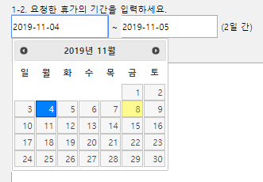 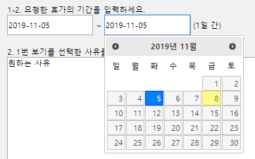
기능코드 | Step(ID) | 테스트 항목 |  | 기대결과 |  | 실제결과 |  | 비고
AM-APP-MAI-WAI-VAC-05 | TC_MOD_VAC_11 | [제목], [휴가 종류], [휴가 기간], [사유] 입력 활성화. 1. [사유] 영역 클릭. 2. [사유] 입력된 '원하는 사유' 를 '원하는 사유222' 타이핑하여 수정. |  | - [사유] 수정 가능.

AM-APP-MAI-WAI-VAC-06 | TC_MOD_VAC_12 | [제목] 수정 및 입력. 1. [제목] 입력 영역 클릭. 2. 50자 초과 제목 입력. |  | - 50자 초과 타이핑 불가능.

 | TC_MOD_VAC_13 | [제목] 수정 및 입력. 1. [제목] 입력 영역 클릭. 2. 50자 이하 제목 입력. |  | - 50자 이하 입력 가능.

기능코드 | Step(ID) | 테스트 항목 |  | 기대결과 |  | 실제결과 |  | 비고
AM-APP-MAI-WAI-VAC-07 | TC_MOD_VAC_14 | [휴가 종류] 연차, 병가, 휴가, 기타 선택. 1. [휴가 종류] '연차' 글자 왼쪽 체크 버튼 클릭. |  | - '연차' 체크 확인.

 | TC_MOD_VAC_15 | [휴가 종류] 연차, 병가, 휴가, 기타 선택. 1. [휴가 종류] '연차' 글자 클릭. |  | - '연차' 체크 확인.

AM-APP-MAI-WAI-VAC-07 | TC_MOD_VAC_16 | [휴가 종류] 연차, 병가, 휴가, 기타 선택. 1. [휴가 종류] '병가' 글자 왼쪽 체크 버튼 클릭. |  | - '병가' 체크 확인.

 | TC_MOD_VAC_17 | [휴가 종류] 연차, 병가, 휴가, 기타 선택. 1. [휴가 종류] '병가' 글자 클릭. |  | - '병가' 체크 확인.

기능코드 | Step(ID) | 테스트 항목 |  | 기대결과 |  | 실제결과 |  | 비고
AM-APP-MAI-WAI-VAC-07 | TC_MOD_VAC_18 | [휴가 종류] 연차, 병가, 휴가, 기타 선택. 1. [휴가 종류] '휴가' 글자 왼쪽 체크 버튼 클릭. |  | - '휴가' 체크 확인.

 | TC_MOD_VAC_19 | [휴가 종류] 연차, 병가, 휴가, 기타 선택. 1. [휴가 종류] '휴가' 글자 클릭. |  | - '휴가' 체크 확인.

AM-APP-MAI-WAI-VAC-07 | TC_MOD_VAC_20 | [휴가 종류] 연차, 병가, 휴가, 기타 선택. 1. [휴가 종류] '기타' 글자 왼쪽 체크 버튼 클릭. |  | - '기타' 체크 확인.

 | TC_MOD_VAC_21 | [휴가 종류] 연차, 병가, 휴가, 기타 선택. 1. [휴가 종류] '기타' 글자 클릭. |  | - '기타' 체크 확인.

기능코드 | Step(ID) | 테스트 항목 |  | 기대결과 |  | 실제결과 |  | 비고
AM-APP-MAI-WAI-VAC-08 | TC_MOD_VAC_22 | [휴가 기간] 왼쪽 박스 클릭, 달력 팝업 생성. 1. [휴가 기간 입력] 왼쪽 박스 클릭. |  | - 휴가 시작 날짜 달력 팝업 출현.
 |  |  |  | 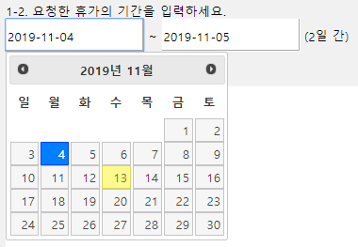
AM-APP-MAI-WAI-VAC-09 | TC_MOD_VAC_23 | 달력 팝업 왼쪽 화살표 클릭, 전월 이동. 1. [휴가 기간 입력] 왼쪽 박스 클릭. 2, 달력 팝업 년과 월이 적힌 곳(예시 : '2019년 11월') 왼쪽 화살표 클릭. |  | - 2019년 10월 달력 팝업 표시. (예시 : '2019년 11월' → '2019년 10월')
 |  |  |  | 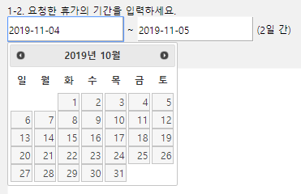
기능코드 | Step(ID) | 테스트 항목 |  | 기대결과 |  | 실제결과 |  | 비고
AM-APP-MAI-WAI-VAC-09 | TC_MOD_VAC_24 | 달력 팝업 왼쪽 화살표 클릭, 전월 이동. 1. [휴가 기간 입력] 오른쪽 박스 클릭. 2, 달력 팝업 년과 월이 적힌 곳(예시 : '2019년 11월') 왼쪽 화살표 클릭. |  | - 2019년 10월 달력 팝업 표시. (예시 : '2019년 11월' → '2019년 10월')
 |  | 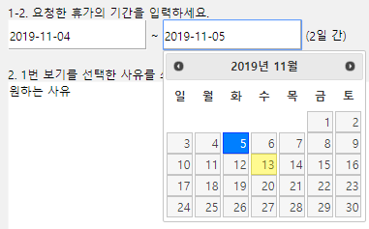 |  | 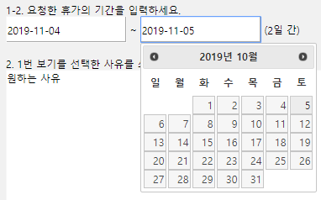
AM-APP-MAI-WAI-VAC-10 | TC_MOD_VAC_25 | 달력 팝업 오른쪽 화살표 클릭, 익월 이동. 1. [휴가 기간 입력] 왼쪽 박스 클릭. 2, 달력 팝업 년과 월이 적힌 곳(예시 : '2019년 11월') 오른쪽 화살표 클릭. |  | - 2019년 12월 달력 팝업 표시. (예시 : '2019년 11월' → '2019년 12월')
 |  |  |  | 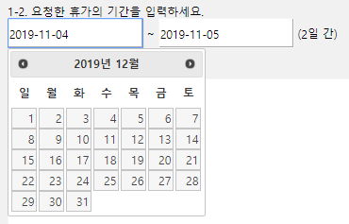
기능코드 | Step(ID) | 테스트 항목 |  | 기대결과 |  | 실제결과 |  | 비고
AM-APP-MAI-WAI-VAC-10 | TC_MOD_VAC_26 | 달력 팝업 오른쪽 화살표 클릭, 익월 이동. 1. [휴가 기간 입력] 오른쪽 박스 클릭. 2, 달력 팝업 년과 월이 적힌 곳(예시 : '2019년 11월') 오른쪽 화살표 클릭. |  | - 2019년 12월 달력 팝업 표시. (예시 : '2019년 11월' → '2019년 12월')
 |  |  |  | 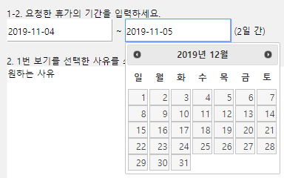
AM-APP-MAI-WAI-VAC-11 | TC_MOD_VAC_27 | 달력 팝업 날짜 클릭, 날짜 입력. 1. [휴가 기간 입력] 왼쪽 박스 클릭. 2. 직접 날짜 입력을 위해 키보드를 이용 날짜 타이핑. |  | - 변화 없음.

기능코드 | Step(ID) | 테스트 항목 |  | 기대결과 |  | 실제결과 |  | 비고
AM-APP-MAI-WAI-VAC-11 | TC_MOD_VAC_28 | 달력 팝업 날짜 클릭, 날짜 입력. 1. [휴가 기간 입력] 왼쪽 박스 클릭. 2. 달력 팝업 휴가 시작 날짜 클릭. (예시 : '2019-11-05') |  | - 왼쪽 박스에 선택한 날짜 입력. (예시 : '2019-11-05')

AM-APP-MAI-WAI-VAC-11 | TC_MOD_VAC_29 | 달력 팝업 날짜 클릭, 날짜 입력. 1. [휴가 기간 입력] 오른쪽 박스 클릭. 2. 직접 날짜 입력을 위해 키보드를 이용 날짜 타이핑. |  | - 변화 없음.

기능코드 | Step(ID) | 테스트 항목 |  | 기대결과 |  | 실제결과 |  | 비고
AM-APP-MAI-WAI-VAC-11 | TC_MOD_VAC_30 | 달력 팝업 날짜 클릭, 날짜 입력. 1. [휴가 기간 입력] 오른쪽 박스 클릭. 2. 달력 팝업 휴가 시작 날짜 클릭. (예시 : '2019-11-06') |  | - 오른쪽 박스에 선택한 날짜 입력. (예시 : '2019-11-06')

AM-APP-MAI-WAI-VAC-12 | TC_MOD_VAC_31 | [휴가 기간] 오른쪽 박스 클릭, 달력 팝업 생성. 1. [휴가 기간 입력] 오른쪽 박스 클릭. |  | - 휴가 마지막 날짜 달력 팝업 출현.

기능코드 | Step(ID) | 테스트 항목 |  | 기대결과 |  | 실제결과 |  | 비고
AM-APP-MAI-WAI-VAC-13 | TC_MOD_VAC_32 | 날짜 입력 시, 날짜 수 자동 계산. 1. [휴가 기간 입력] 왼쪽 박스 클릭. 2. 달력 팝업 휴가 시작 날짜 클릭. (예시 : '2019-11-05') 3. [휴가 기간 입력] 오른쪽 박스 클릭. 4. 달력 팝업 휴가 마지막 날짜 클릭. (예시 : '2019-11-07') |  | - '(3일 간)'으로 변화.
 |  | 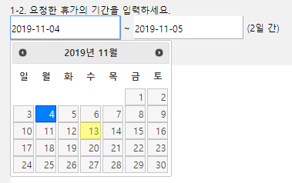 
기능코드 | Step(ID) | 테스트 항목 |  | 기대결과 |  | 실제결과 |  | 비고
AM-APP-MAI-WAI-VAC-14 | TC_MOD_VAC_33 | 바르지 못한 날짜 선택 시, 에러 텍스트 출력. 1. [휴가 기간 입력] 왼쪽 박스 클릭. 2. 달력 팝업 휴가 시작 날짜 클릭. (예시 : '2019-11-05') 3. [휴가 기간 입력] 오른쪽 박스 클릭. 4. 달력 팝업 휴가 마지막 날짜 클릭. (예시 : '2019-11-02') |  | - '날짜를 올바르게 선택하세요.' 텍스트 출력.

기능코드 | Step(ID) | 테스트 항목 |  | 기대결과 |  | 실제결과 |  | 비고
AM-APP-MAI-WAI-VAC-15 | TC_MOD_VAC_34 | 바르지 못한 날짜 선택, [등록] 버튼 클릭 시, Alert 팝업 생성. 1. [휴가 기간 입력] 왼쪽 박스 클릭. 2. 달력 팝업 휴가 시작 날짜 클릭. (예시 : '2019-11-05') 3. [휴가 기간 입력] 오른쪽 박스 클릭. 4. 달력 팝업 휴가 마지막 날짜 클릭. (예시 : '2019-11-02') 5. 하단 [등록] 버튼 클릭. |  | - 날짜를 올바르게 선택하세요.' Alert 팝업 생성.
 |  | 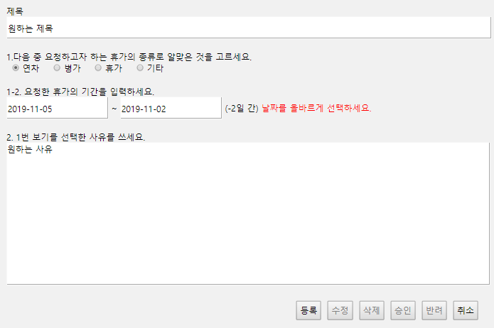
AM-APP-MAI-WAI-VAC-16 | TC_MOD_VAC_35 | Alert 팝업 [확인] 버튼 클릭 시, 팝업 소멸. 1. [휴가 기간 입력] 왼쪽 박스 클릭. 2. 달력 팝업 휴가 시작 날짜 클릭. (예시 : '2019-11-05') 3. [휴가 기간 입력] 오른쪽 박스 클릭. 4. 달력 팝업 휴가 마지막 날짜 클릭. (예시 : '2019-11-02') 5. 하단 [등록] 버튼 클릭. 6. '날짜를 올바르게 선택하세요.' Alert 팝업 [확인] 버튼 클릭. |  | - '날짜를 올바르게 선택하세요.' Alert 팝업 소멸.

기능코드 | Step(ID) | 테스트 항목 |  | 기대결과 |  | 실제결과 |  | 비고
AM-APP-MAI-WAI-VAC-16 | TC_MOD_VAC_36 | Alert 팝업 [확인] 버튼 클릭 시, 팝업 소멸. 1. [제목] 영역 클릭. 2. [제목] '원하는 제목' 삭제 3. 하단 [등록] 버튼 클릭. 4. '제목을 입력해주세요.' Alert 팝업 [확인] 버튼 클릭. |  | - '제목을 입력해주세요.' Alert 팝업 소멸.

AM-APP-MAI-WAI-VAC-16 | TC_MOD_VAC_37 | Alert 팝업 [확인] 버튼 클릭 시, 팝업 소멸. 1. [사유] 영역 클릭. 2. [사유] '원하는 사유' 삭제 3. 하단 [등록] 버튼 클릭. 4. '사유를 입력해주세요.' Alert 팝업 [확인] 버튼 클릭. |  | -'사유를 입력해주세요.' Alert 팝업 소멸.

기능코드 | Step(ID) | 테스트 항목 |  | 기대결과 |  | 실제결과 |  | 비고
AM-APP-MAI-WAI-VAC-17 | TC_MOD_VAC_38 | [사유] 수정 및 입력. 1. [사유] 입력 영역 클릭. 2. 2000자 이하의 사유 입력. |  | - 2000자 이하 입력 가능.

AM-APP-MAI-WAI-VAC-17 | TC_MOD_VAC_39 | [사유] 수정 및 입력. 1. [사유] 입력 영역 클릭. 2. 2000자 초과의 사유 기입. |  | - 2000자 초과 타이핑 불가능.

기능코드 | Step(ID) | 테스트 항목 |  | 기대결과 |  | 실제결과 |  | 비고
AM-APP-MAI-WAI-VAC-18 | TC_MOD_VAC_40 | [제목] 미입력, [등록] 버튼 클릭 시, Alert 팝업 생성. 1. [제목] 영역 클릭. 2. [제목] '원하는 제목' 삭제 3. 하단 [등록] 버튼 클릭. |  | - '제목을 입력해주세요.' Alert 팝업 생성.

AM-APP-MAI-WAI-VAC-19 | TC_MOD_VAC_41 | [사유] 미입력, [등록] 버튼 클릭 시, Alert 팝업 생성. 1. [사유] 영역 클릭. 2. [사유] '원하는 사유' 삭제 3. 하단 [등록] 버튼 클릭. |  | - '사유를 입력해주세요.' Alert 팝업 생성.

기능코드 | Step(ID) | 테스트 항목 |  | 기대결과 |  | 실제결과 |  | 비고
AM-APP-MAI-WAI-VAC-20 | TC_MOD_VAC_42 | [제목], [휴가 기간], [사유] 입력 후 [등록] 버튼 클릭 시, Confirm 팝업 생성. 1. [제목] 영역 클릭. 2. [제목] '원하는 제목222' 입력. 3. [휴가 종류] '병가' 클릭. 4. [휴가 기간 입력] 왼쪽 박스 클릭. 5. 달력 팝업 휴가 시작 날짜 클릭. (예시 : '2019-11-05') 6. [휴가 기간 입력] 오른쪽 박스 클릭. 7. 달력 팝업 휴가 마지막 날짜 클릭. (예시 : '2019-11-07') 8. [사유] 영역 클릭. 9. [사유] '원하는 사유222' 입력. 하단 [등록] 버튼 클릭. |  | - '등록하시겠습니까?' Confirm 팝업 생성.
 |  | 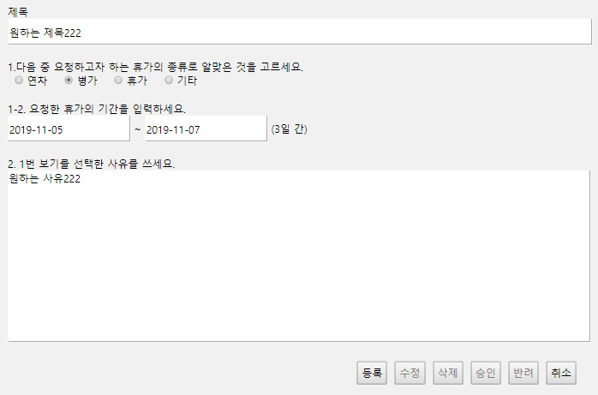
AM-APP-MAI-WAI-VAC-21 | TC_MOD_VAC_43 | [등록] 버튼 Confirm 팝업 확인 버튼 클릭 시 , 내 문서함으로 이동. 1. 하단 [등록] 버튼 클릭. 2. '등록하시겠습니까?' Confirm 팝업의 [확인] 버튼 클릭. |  | - 작성 문서 페이지로 이동. (URL:Approval01/createdVacationDoc.html)

기능코드 | Step(ID) | 테스트 항목 |  | 기대결과 |  | 실제결과 |  | 비고
AM-APP-MAI-WAI-VAC-22 | TC_MOD_VAC_44 | Confirm 팝업 [취소] 버튼 클릭 시, 페이지 잔류. 1. 하단 [등록] 버튼 클릭. 2. Confirm 팝업 [취소] 버튼 클릭 |  | - '등록하시겠습니까?' Confirm 팝업 소멸. - 페이지 이동 없음.

AM-APP-MAI-WAI-VAC-22 | TC_MOD_VAC_45 | Confirm 팝업 [취소] 버튼 클릭 시, 페이지 잔류. 1. [취소] 버튼 클릭. 2. '문서함으로 넘어가겠습니까?' Confirm 팝업 생성. 3. [취소] 버튼 클릭. |  | - '문서함으로 넘어가겠습니까?' Confirm 팝업 소멸. - 페이지 이동 없음.

기능코드 | Step(ID) | 테스트 항목 |  | 기대결과 |  | 실제결과 |  | 비고
AM-APP-MAI-WAI-VAC-23 | TC_MOD_VAC_46 | [수정], [삭제], [승인], [반려] 버튼 비활성화. 1. [수정] 버튼 클릭. |  | - [수정] 버튼 미동작.

 | TC_MOD_VAC_47 | [수정], [삭제], [승인], [반려] 버튼 비활성화. 1. [삭제] 버튼 클릭. |  | - [삭제] 버튼 미동작.

 | TC_MOD_VAC_48 | [수정], [삭제], [승인], [반려] 버튼 비활성화. 1. [승인] 버튼 클릭. |  | - [승인] 버튼 미동작.

 | TC_MOD_VAC_49 | [수정], [삭제], [승인], [반려] 버튼 비활성화. 1. [반려] 버튼 클릭. |  | - [반려] 버튼 미동작.

기능코드 | Step(ID) | 테스트 항목 |  | 기대결과 |  | 실제결과 |  | 비고
AM-APP-MAI-WAI-VAC-24 | TC_MOD_VAC_50 | [취소] 버튼 클릭 시, Confirm 팝업 생성. 1. [취소] 버튼 클릭. |  | - '문서함으로 넘어가겠습니까?' Confirm 팝업 생성.

AM-APP-MAI-WAI-VAC-25 | TC_MOD_VAC_51 | [취소] 버튼 Confirm 팝업 [확인] 버튼 클릭 시 , 내 문서함 이동. 1. [취소] 버튼 클릭. 2. '문서함으로 넘어가겠습니까?' Confirm 팝업 생성. 3. [확인] 버튼 클릭. |  | - 내 문서함 이동. (URL:Approval01/docList.html)

